策略分析
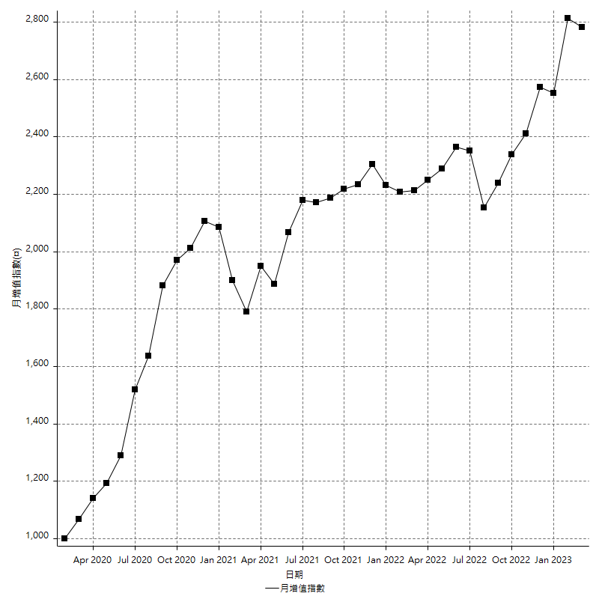
策略績效總結果

 | 所有交易 | 多單 | 空單
淨利 | 351400 | 49600 | 301800
毛利 | 1352800 | 58000 | 1294800
毛損 | -1001400 | -8400 | -993000
調整後淨利 | 165349.34123 | 7713.684387 | 119671.00426
調整後毛利 | 1251686.9807 | 24513.684387 | 1197200.7778
調整後毛損 | -1086337.6394 | -16800 | -1077529.7735
特定淨利 | 38800 | 800 | 38000
特定毛利 | 1040200 | 9200 | 1031000
特定毛損 | -1001400 | -8400 | -993000
帳戶所需金額 | 80200 | 8400 | 71800
帳戶報酬 | 438.15461347 | 590.47619048 | 420.33426184
初始資本報酬 | 175.7 | 24.8 | 150.9
最大策略虧損 | -83600 | -15000 | -75200
最大策略虧損 (%) | -19.333950046 | -5.7603686636 | -20.074746396
最大平倉交易虧損 | -80200 | -8400 | -71800
最大平倉交易虧損 (%) | -18.659841787 | -3.2583397983 | -19.301075269
最大的策略虧損報酬 | 4.2033492823 | 3.3066666667 | 4.0132978723
獲利因子 | 1.3509087278 | 6.9047619048 | 1.3039274924
調整獲利因子 | 1.1522080569 | 1.4591478802 | 1.1110605082
特定獲利因子 | 1.0387457559 | 1.0952380952 | 1.0382678751
最大持有契約數量 | 1 | 1 | 1
滑價支付 | 101200 | 1600 | 99600
佣金支付 | 0 | 0 | 0
未平倉部位損益 | n/a | n/a | n/a
年報酬率 | 57.043546001 | 8.0516786614 | 48.991867339
月報酬率 | 4.7536288334 | 0.67097322179 | 4.0826556116
買進持有績效 | 71211.34461 | 66319.939602 | 71211.34461
平均月報酬 | 9247.3684211
月報酬的標準差 | 20434.069813

績效比率

成長潛力比(Upside Potential Ratio) | 63.343400514
夏普比率 | 0.51085909287
索丁諾比率 | 0.9125032449
Fouse 比率 | 0.025914902333
Calmar 比率 | 0.0065743944637
Sterling 比率 | 0.0019589772013
淨利/最大損失百分比 | 4183.3333333
淨利/最大交易績效拉回百分比 | 4392.5
淨利/最大策略績效拉回百分比 | 420.33492823
特定淨利/最大損失百分比 | 461.9047619
特定淨利/最大交易績效拉回百分比 | 485
特定淨利/最大策略績效拉回百分比 | 46.411483254
調整後淨利/最大損失百分比 | 1968.4445385
調整後淨利/最大交易績效拉回百分比 | 2066.8667654
調整後淨利/最大策略績效拉回百分比 | 197.78629334

時間分析

交易期間 | 3 Yrs, 1 Mth, 3 Dys, 11 Mins
策略在市場的時間 | 11 Dys, 23 Hrs, 35 Mins
策略在市場的時間百分比 | 1.0651162245
最長的持平期間 | 28 Dys, 20 Hrs, 36 Mins
最大獲利日期 | 2020-08-20
最大虧損日期 | 2020-02-12
最大策略虧損日期 | 3/10/21
最大平倉交易虧損日期 | 3/3/21

詳細權益曲線

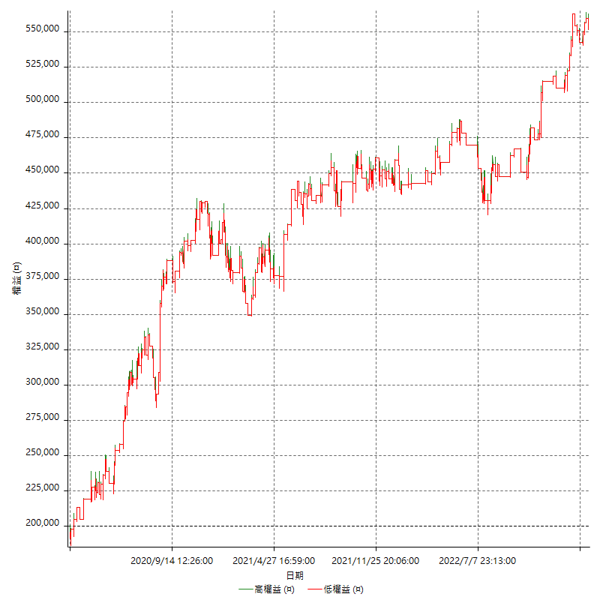

詳細權益曲線及績效拉回

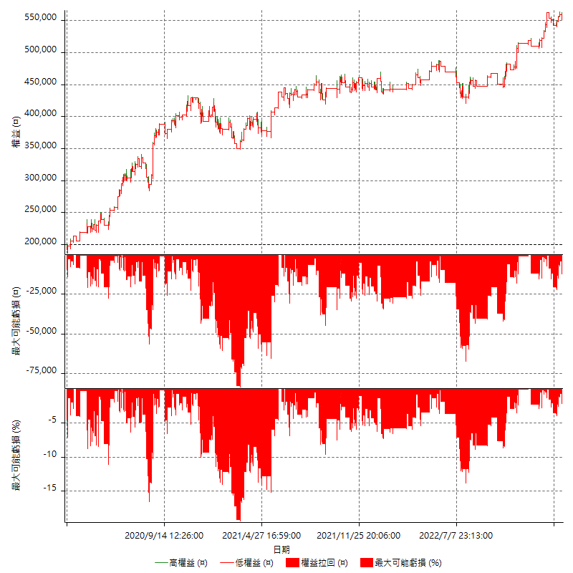

多單詳細權益曲線

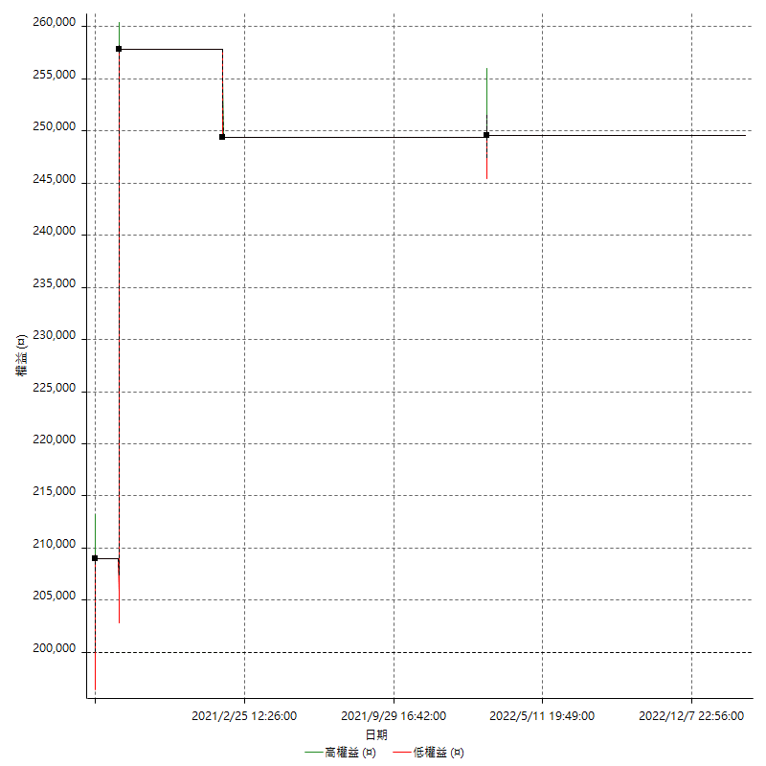

空單詳細權益曲線

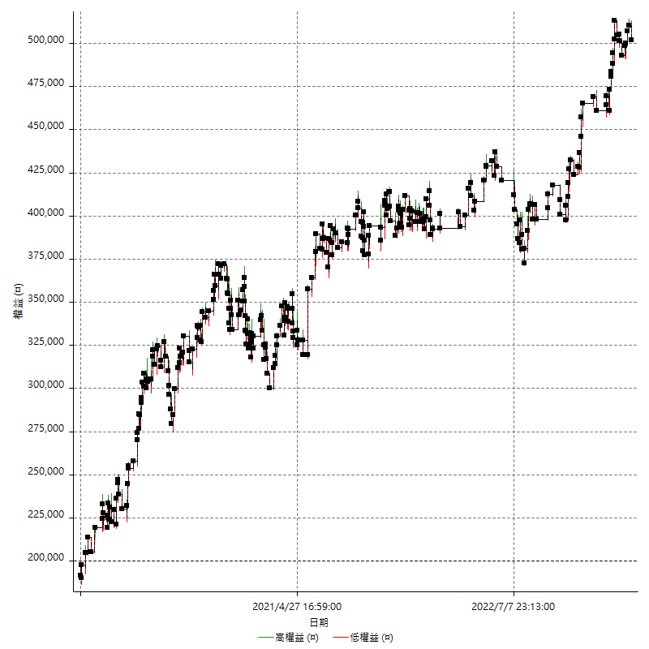

權益增加 & 拉回

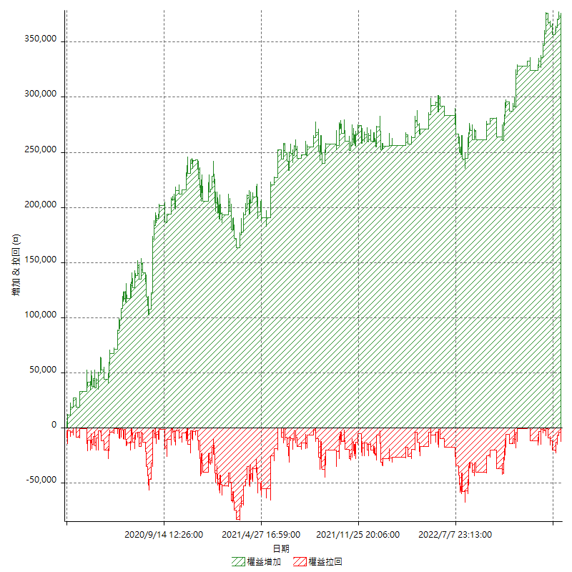

權益增加 & 拉回(%)

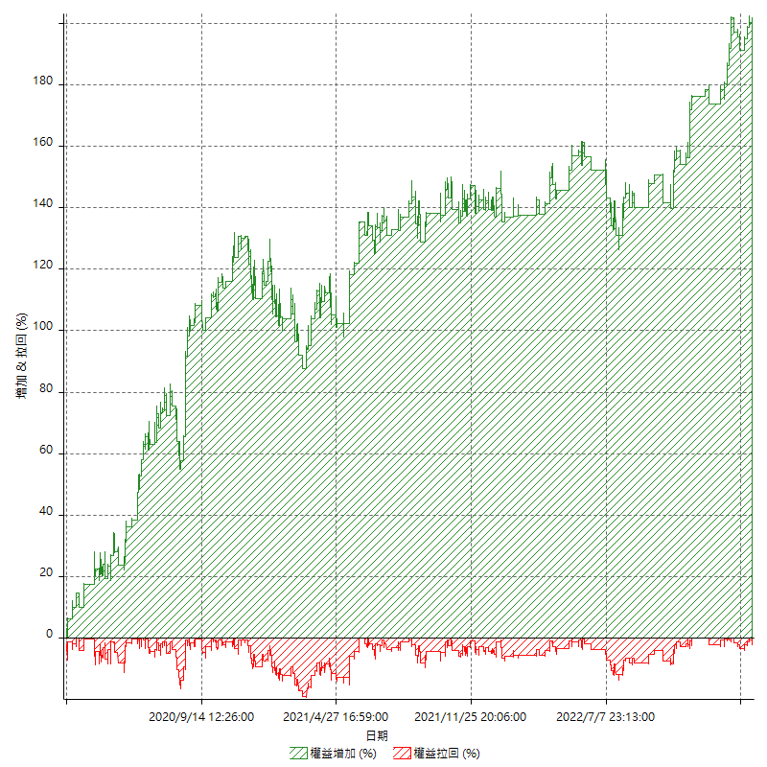

平倉權益曲線

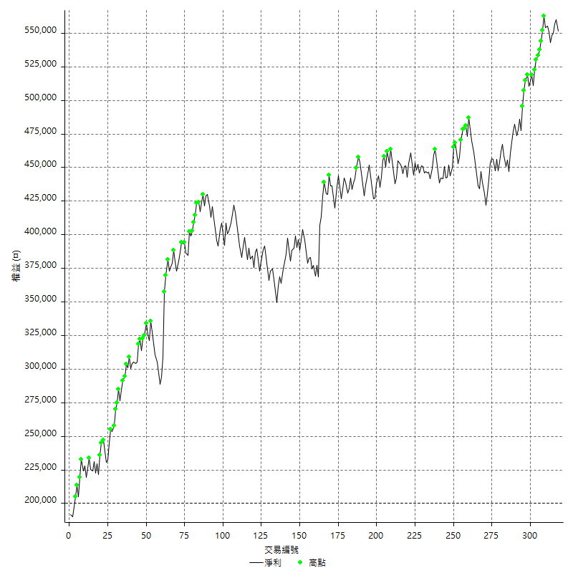

平倉權益曲線及績效拉回

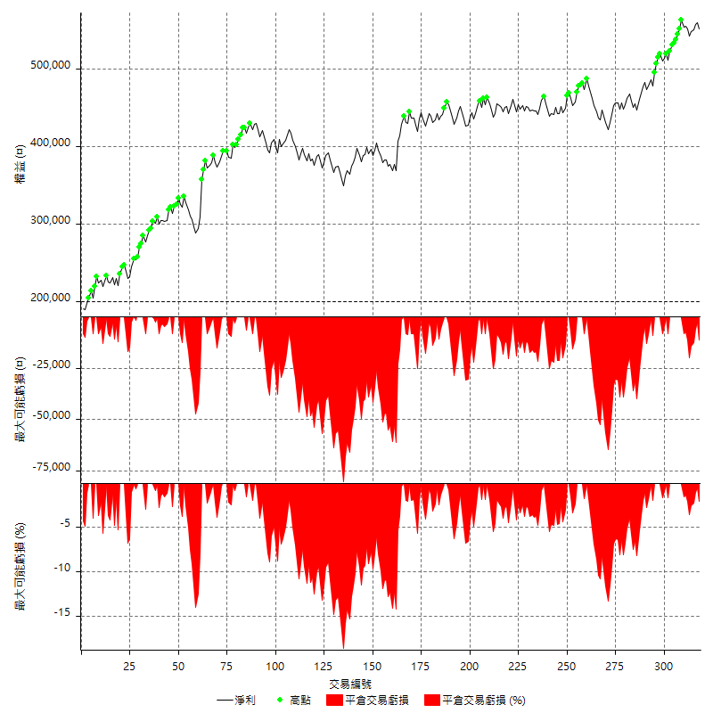

買進持有績效



月增值指數

交易分析
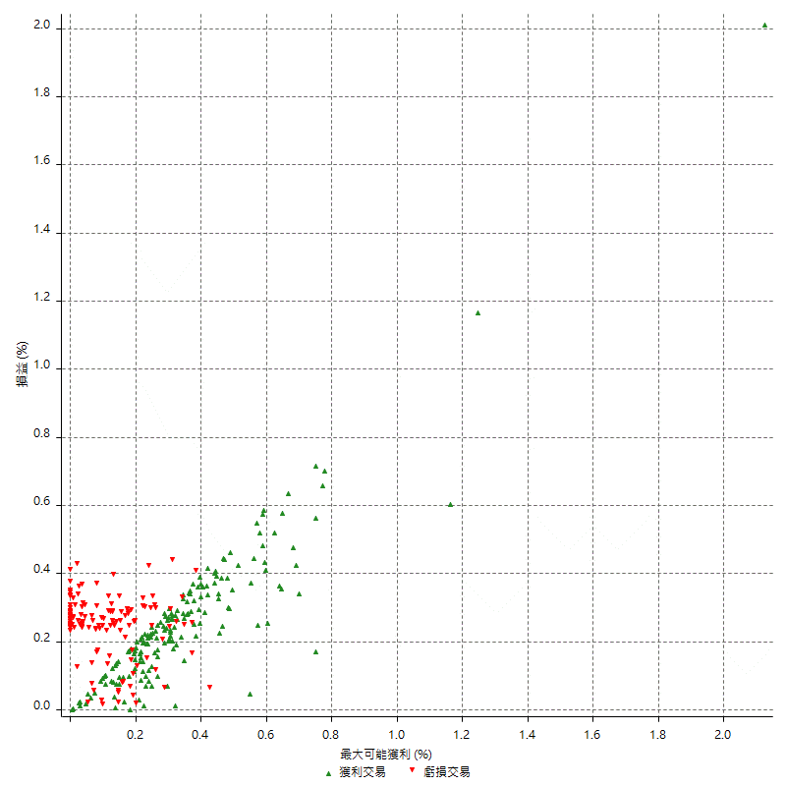
總交易分析

 | 所有交易 | 多單 | 空單
交易總次數 | 318 | 4 | 314
未平倉交易總數量 | 0 | 0 | 0
獲利交易次數 | 179 | 3 | 176
虧損交易次數 | 139 | 1 | 138
勝率 | 56.289308176 | 75 | 56.050955414
平均交易(獲利 & 虧損) | 1105.0314465 | 12400 | 961.14649682
平均獲利交易 | 7557.5418994 | 19333.333333 | 7356.8181818
平均虧損交易 | -7204.3165468 | -8400 | -7195.6521739
平均獲利/平均虧損 比率 | 1.0490296825 | 2.3015873016 | 1.0223976929
最大的交易獲利 | 48800 | 48800 | 38000
最大的交易虧損 | -8400 | -8400 | -8400
平倉交易的平均K棒數 | 3.9 | 2.8 | 3.9
獲利平倉交易的平均K棒數 | 3.8 | 3 | 3.8
虧損平倉交易的平均K棒數 | 4 | 2 | 4
平倉交易間的平均K棒數 | n/a | n/a | n/a
獲利平倉交易間的平均K棒數 | 288.9 | 17460.7 | 293.9
虧損平倉交易間的平均K棒數 | 372.9 | 52389 | 375.7

極端交易

 | 全部 | 正 | 負
1 Std. Deviation of Avg. Trade | 8575.8467865 | 5540.1280349 | 2408.4955465
平均交易金額 +1標準差 | 9680.8782331 | 13097.669934 | -4795.8210002
平均交易金額 -1標準差 | -7470.81534 | 2017.4138646 | -9612.8120933
極端交易次數 | 17 | 17 | 0
極端交易損益比 |  | 312600

最大獲利/最大虧損

 | 最大可能獲利 | 最大可能虧損
最大值 | 51400 | -8000
最大值日期 | 2020-08-20 | 2020-02-12
平均值 | 6961.0062893 | -4912.5786164
最大值 (%) | 2.1243180691 | -0.4158004158
最大值 (%) 日期 | 2020-08-20 | 2020-03-26
平均值 (%) | 0.24200243187 | -0.16688825469
1標準差 | 6007.6282943 | 2944.4540638
平均交易金額 +1標準差 | 12968.634584 | -1968.1245526
平均交易金額 -1標準差 | 953.37799502 | -7857.0326801

交易序列分析

Z值 | 0.45836855451
信賴界限 | 0.35331274305
策略精確預期 | 1105.0314465
最大連續獲利交易次數 | 7
最大連續虧損交易次數 | 7
最大連續獲利金額 | 92600
最大連續虧損金額 | -52600
最大連續獲利 (%) | 32.085932086
最大連續虧損 (%) | -14.055985706

交易序列統計量

連續獲利 | 序列編號 | 序列的平均獲利 | 下筆交易的平均虧損
1 | 30 | 7393.3333333 | -7020
2 | 21 | 6733.3333333 | -7323.8095238
3 | 15 | 7013.3333333 | -7346.6666667
4 | 10 | 8365 | -6180
5 | 3 | 9746.6666667 | -7800
7 | 1 | 7400 | -8400
連續虧損 | 序列編號 | 序列的平均虧損 | 下筆交易的平均獲利
1 | 47 | -7080.8510638 | 7268.0851064
2 | 21 | -6814.2857143 | 8533.3333333
3 | 8 | -7758.3333333 | 5650
4 | 2 | -7225 | 10000
5 | 1 | -7720 | 7600
6 | 1 | -7866.6666667 | 5200
7 | 1 | -7514.2857143 | 13000

總交易

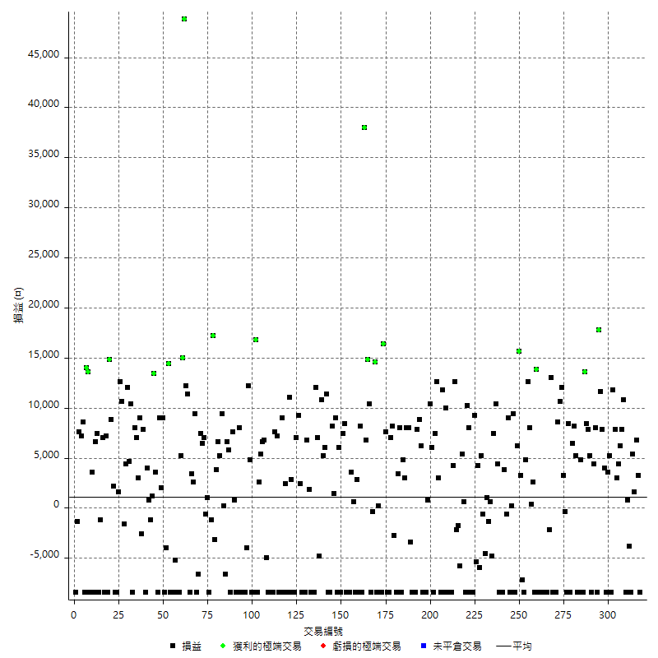

獲利交易

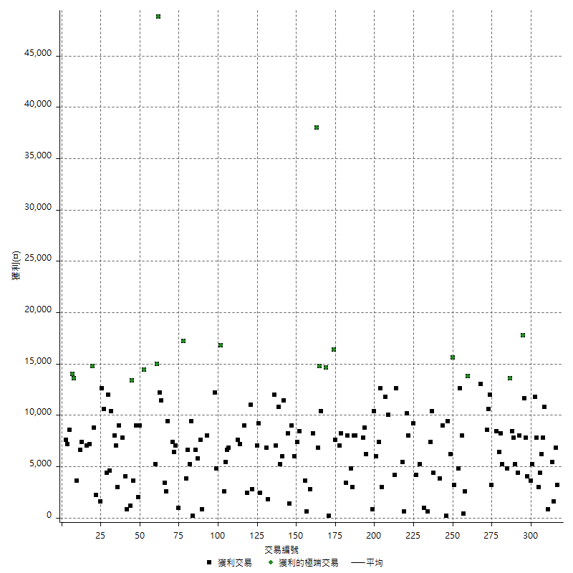

虧損交易

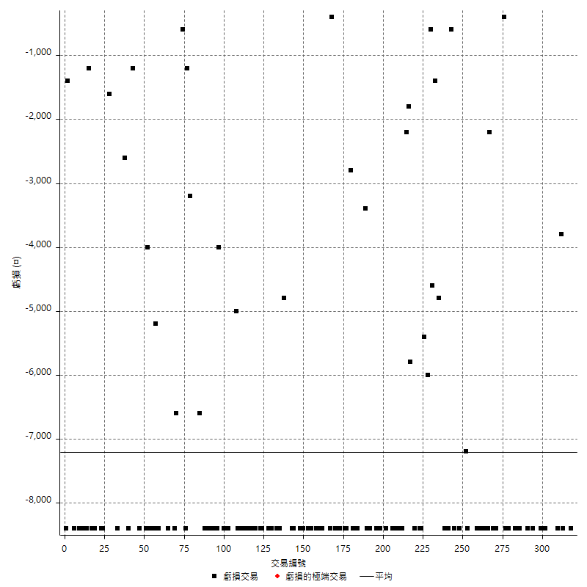

最大可能虧損

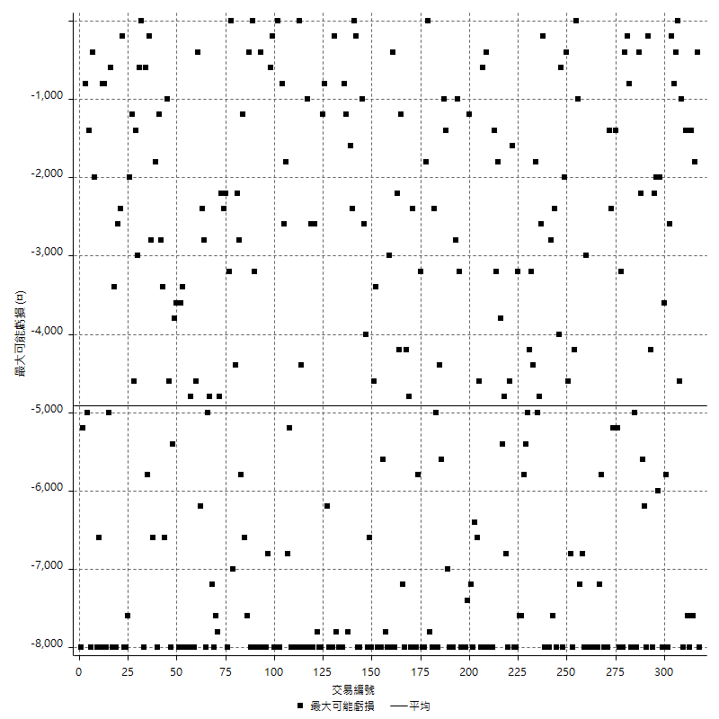

虧損的損益

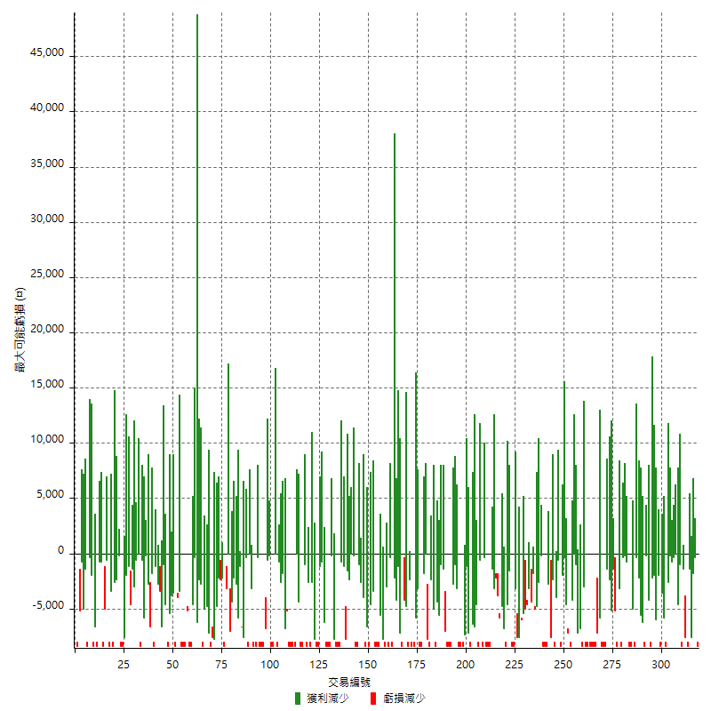

最大虧損幅度

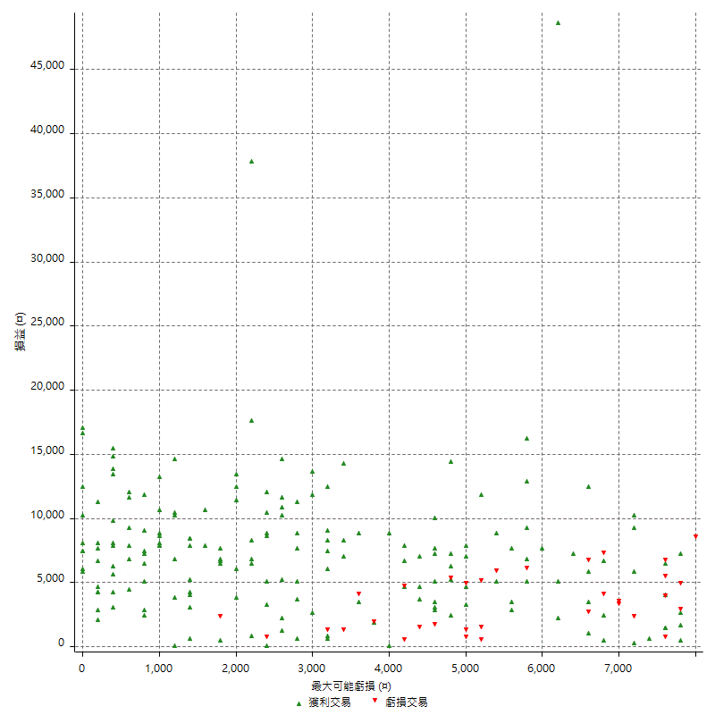

最大虧損幅度 (%)

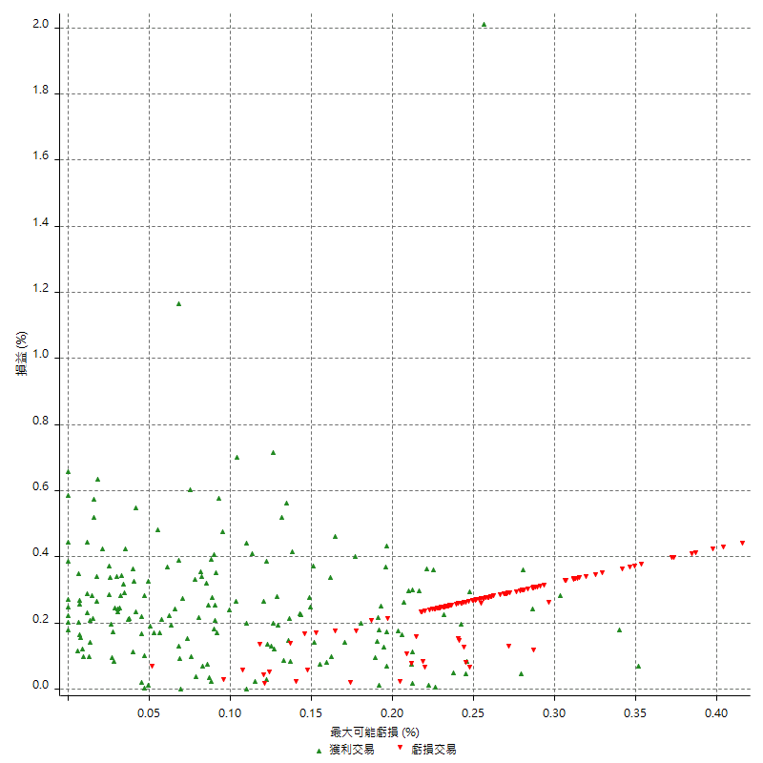

最大可能獲利

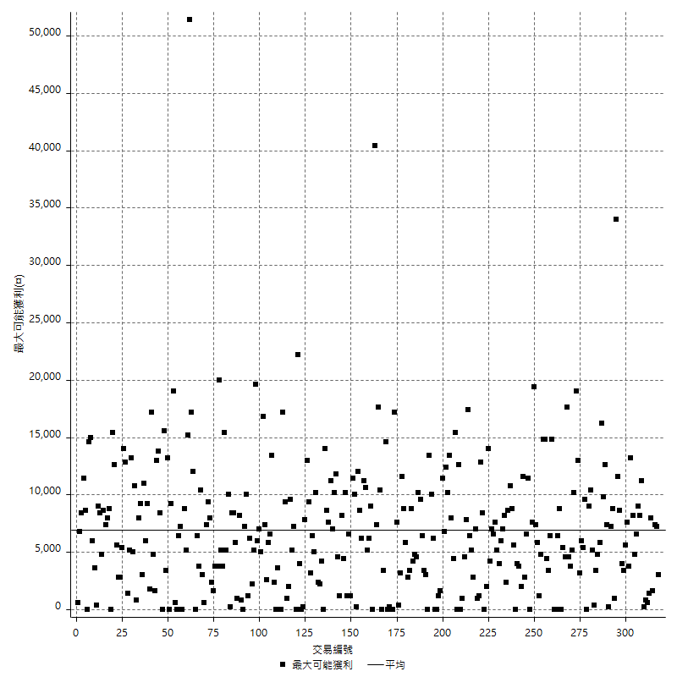

獲利的損益

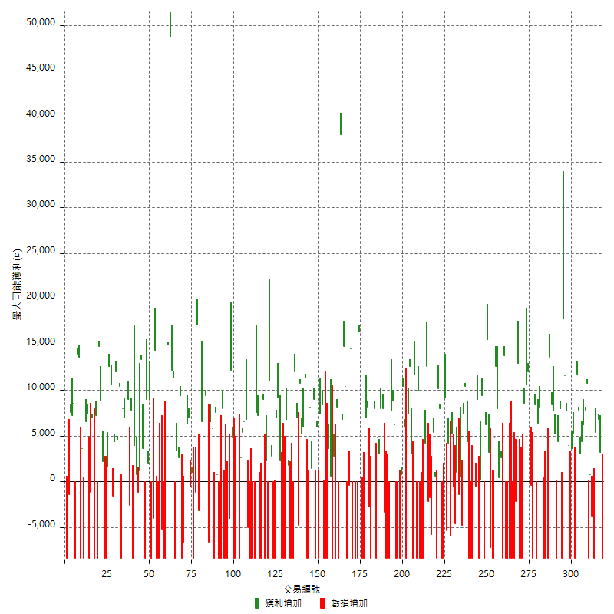

最大獲利幅度

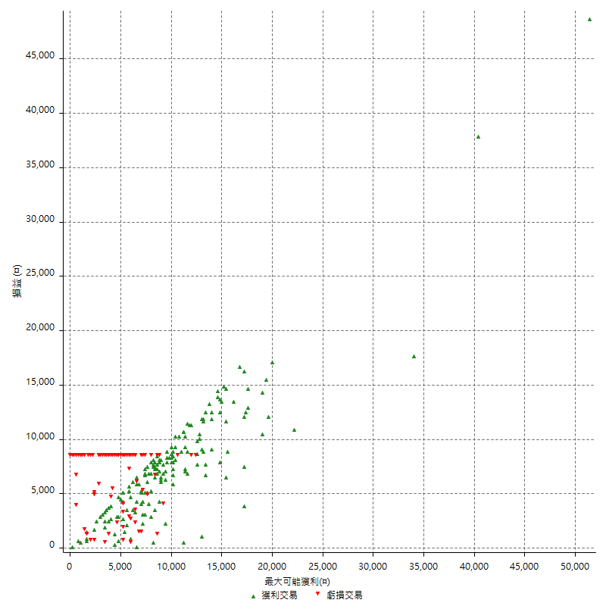

最大獲利幅度 (%)

週期性分析
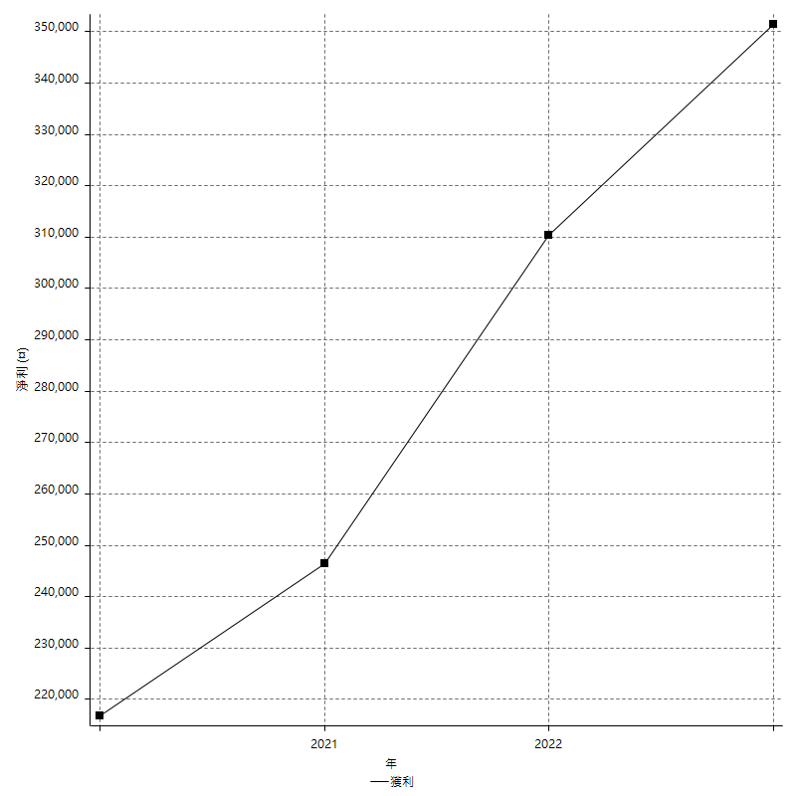
Daily Period Analysis

期間 | 獲利(¤) | 獲利(%) | 毛利 | 毛損 | 交易次數 | 勝率
2023-03-07 | -8400 | -1.5005359057 | 0 | -8400 | 1 | 0
2023-03-02 | 3200 | 0.57491915199 | 3200 | 0 | 1 | 100
2023-02-24 | 6800 | 1.2368133867 | 6800 | 0 | 1 | 100
2023-02-21 | 7000 | 1.2896094326 | 7000 | 0 | 2 | 100
2023-02-14 | -8400 | -1.5239477504 | 0 | -8400 | 1 | 0
2023-02-09 | -3000 | -0.54132082281 | 800 | -3800 | 2 | 50
2023-02-03 | -8400 | -1.493067899 | 0 | -8400 | 1 | 0
2023-01-31 | 18600 | 3.4191176471 | 18600 | 0 | 2 | 100
2023-01-17 | 10600 | 1.9872515936 | 10600 | 0 | 2 | 100
2023-01-13 | 10800 | 2.0665901263 | 10800 | 0 | 2 | 100
2023-01-10 | 3400 | 0.65485362096 | 11800 | -8400 | 2 | 50
2023-01-04 | 8800 | 1.724137931 | 8800 | 0 | 2 | 100
2022-12-15 | -8400 | -1.6191210486 | 0 | -8400 | 1 | 0
2022-12-09 | 4000 | 0.777000777 | 4000 | 0 | 1 | 100
2022-11-18 | 7800 | 1.5384615385 | 7800 | 0 | 1 | 100
2022-11-16 | 29400 | 6.1557788945 | 29400 | 0 | 2 | 100
2022-11-14 | -400 | -0.083682008368 | 8000 | -8400 | 2 | 50
2022-11-10 | 4400 | 0.92905405405 | 4400 | 0 | 1 | 100
2022-11-02 | -8400 | -1.7427385892 | 0 | -8400 | 1 | 0
2022-10-26 | 5200 | 1.0906040268 | 5200 | 0 | 1 | 100
2022-10-24 | 7800 | 1.6631130064 | 7800 | 0 | 1 | 100
2022-10-21 | 22000 | 4.9217002237 | 22000 | 0 | 2 | 100
2022-10-18 | -3600 | -0.79893475366 | 4800 | -8400 | 2 | 50
2022-10-05 | -16800 | -3.594351733 | 0 | -16800 | 2 | 0
2022-09-21 | 5200 | 1.1250540891 | 5200 | 0 | 1 | 100
2022-09-13 | 14600 | 3.2618409294 | 14600 | 0 | 2 | 100
2022-08-19 | -8400 | -1.8421052632 | 0 | -8400 | 1 | 0
2022-08-17 | 8400 | 1.8766756032 | 8400 | 0 | 1 | 100
2022-08-12 | -8400 | -1.8421052632 | 0 | -8400 | 1 | 0
2022-08-08 | 2800 | 0.61782877317 | 3200 | -400 | 2 | 50
2022-08-04 | 12000 | 2.7198549411 | 12000 | 0 | 1 | 100
2022-08-03 | 10600 | 2.4616813748 | 10600 | 0 | 1 | 100
2022-07-28 | 200 | 0.046468401487 | 8600 | -8400 | 2 | 50
2022-07-22 | -16800 | -3.7567084079 | 0 | -16800 | 2 | 0
2022-07-20 | 13000 | 2.994011976 | 13000 | 0 | 1 | 100
2022-07-19 | -2200 | -0.50412465628 | 0 | -2200 | 1 | 0
2022-07-15 | -8400 | -1.8884892086 | 0 | -8400 | 1 | 0
2022-07-14 | -8400 | -1.8534863195 | 0 | -8400 | 1 | 0
2022-07-08 | -8400 | -1.8197573657 | 0 | -8400 | 1 | 0
2022-07-07 | -8400 | -1.7872340426 | 0 | -8400 | 1 | 0
2022-06-15 | -8400 | -1.7558528428 | 0 | -8400 | 1 | 0
2022-06-06 | -8400 | -1.7255546426 | 0 | -8400 | 1 | 0
2022-06-01 | 13800 | 2.9175475687 | 13800 | 0 | 1 | 100
2022-05-31 | -8400 | -1.7449106772 | 0 | -8400 | 1 | 0
2022-05-26 | 2600 | 0.54302422723 | 2600 | 0 | 1 | 100
2022-05-16 | 8400 | 1.7857142857 | 8400 | 0 | 2 | 100
2022-05-11 | 12600 | 2.752293578 | 12600 | 0 | 1 | 100
2022-04-21 | 4800 | 1.059602649 | 4800 | 0 | 1 | 100
2022-04-20 | -8400 | -1.8205461638 | 0 | -8400 | 1 | 0
2022-04-14 | -4000 | -0.85947571981 | 3200 | -7200 | 2 | 50
2022-04-11 | 15600 | 3.4682080925 | 15600 | 0 | 1 | 100
2022-03-31 | 6200 | 1.3976555455 | 6200 | 0 | 1 | 100
2022-03-23 | -8400 | -1.8584070796 | 0 | -8400 | 1 | 0
2022-03-18 | 9400 | 2.1238138274 | 9400 | 0 | 1 | 100
2022-02-17 | 200 | 0.0452079566 | 200 | 0 | 1 | 100
2022-02-10 | 600 | 0.13580805794 | 9000 | -8400 | 2 | 50
2022-01-18 | 3200 | 0.72959416325 | 3800 | -600 | 2 | 50
2022-01-13 | -16800 | -3.6890645586 | 0 | -16800 | 2 | 0
2022-01-12 | -4000 | -0.87070091424 | 4400 | -8400 | 2 | 50
2022-01-05 | 17800 | 4.0307971014 | 17800 | 0 | 2 | 100
2022-01-03 | -4800 | -1.0752688172 | 0 | -4800 | 1 | 0
2021-12-30 | 600 | 0.13458950202 | 600 | 0 | 1 | 100
2021-12-29 | -1400 | -0.31305903399 | 0 | -1400 | 1 | 0
2021-12-28 | 1000 | 0.22411474675 | 1000 | 0 | 1 | 100
2021-12-22 | -5200 | -1.1519716438 | 0 | -5200 | 2 | 0
2021-12-17 | 5200 | 1.1653966831 | 5200 | 0 | 1 | 100
2021-12-15 | -6000 | -1.3268465281 | 0 | -6000 | 1 | 0
2021-12-08 | 4200 | 0.9375 | 4200 | 0 | 1 | 100
2021-12-03 | 3800 | 0.85547050878 | 9200 | -5400 | 2 | 50
2021-12-02 | -16800 | -3.6442516269 | 0 | -16800 | 2 | 0
2021-11-25 | 8000 | 1.766004415 | 8000 | 0 | 1 | 100
2021-11-19 | 10200 | 2.3035230352 | 10200 | 0 | 1 | 100
2021-11-18 | -8400 | -1.8617021277 | 0 | -8400 | 1 | 0
2021-11-17 | 6000 | 1.3477088949 | 6000 | 0 | 2 | 100
2021-11-16 | -7600 | -1.6784452297 | 0 | -7600 | 2 | 0
2021-11-12 | 10400 | 2.3508137432 | 12600 | -2200 | 2 | 50
2021-11-10 | 4200 | 0.95846645367 | 4200 | 0 | 1 | 100
2021-11-08 | -8400 | -1.8808777429 | 0 | -8400 | 1 | 0
2021-10-28 | -8400 | -1.8461538462 | 0 | -8400 | 1 | 0
2021-10-27 | 1600 | 0.35288928099 | 10000 | -8400 | 2 | 50
2021-10-21 | -8400 | -1.8189692508 | 0 | -8400 | 1 | 0
2021-10-20 | 3400 | 0.74171029668 | 11800 | -8400 | 2 | 50
2021-10-18 | 15600 | 3.5230352304 | 15600 | 0 | 2 | 100
2021-10-08 | -1000 | -0.22532672375 | 7400 | -8400 | 2 | 50
2021-09-14 | 6000 | 1.3704888077 | 6000 | 0 | 1 | 100
2021-09-13 | 11200 | 2.6254102203 | 11200 | 0 | 2 | 100
2021-09-06 | -16800 | -3.7889039242 | 0 | -16800 | 2 | 0
2021-09-03 | -8400 | -1.8592297477 | 0 | -8400 | 1 | 0
2021-09-02 | 15000 | 3.4340659341 | 15000 | 0 | 2 | 100
2021-09-01 | -600 | -0.13717421125 | 7800 | -8400 | 2 | 50
2021-08-30 | -16800 | -3.6988110964 | 0 | -16800 | 2 | 0
2021-08-24 | 4600 | 1.0231316726 | 8000 | -3400 | 2 | 50
2021-08-19 | 8000 | 1.8115942029 | 8000 | 0 | 1 | 100
2021-08-05 | 7800 | 1.7980636238 | 7800 | 0 | 2 | 100
2021-08-03 | -400 | -0.092123445417 | 8000 | -8400 | 2 | 50
2021-07-23 | 3400 | 0.78922934076 | 3400 | 0 | 1 | 100
2021-07-15 | -8400 | -1.912568306 | 0 | -8400 | 1 | 0
2021-07-12 | -2800 | -0.6334841629 | 0 | -2800 | 1 | 0
2021-07-08 | 8200 | 1.8902720148 | 8200 | 0 | 1 | 100
2021-07-06 | -1400 | -0.32169117647 | 7000 | -8400 | 2 | 50
2021-07-01 | -800 | -0.18348623853 | 7600 | -8400 | 2 | 50
2021-06-29 | 16400 | 3.9084842707 | 16400 | 0 | 1 | 100
2021-06-28 | -8400 | -1.9626168224 | 0 | -8400 | 1 | 0
2021-06-24 | -8400 | -1.9248395967 | 0 | -8400 | 1 | 0
2021-06-18 | -8200 | -1.8443544759 | 200 | -8400 | 2 | 50
2021-06-16 | 14200 | 3.2992565056 | 14600 | -400 | 2 | 50
2021-06-10 | -8400 | -1.9143117593 | 0 | -8400 | 1 | 0
2021-06-02 | 25200 | 6.0928433269 | 25200 | 0 | 2 | 100
2021-05-26 | 6800 | 1.6715830875 | 6800 | 0 | 1 | 100
2021-05-19 | 29600 | 7.8472958643 | 38000 | -8400 | 2 | 50
2021-05-10 | -200 | -0.052994170641 | 8200 | -8400 | 2 | 50
2021-04-28 | 2800 | 0.74746396156 | 2800 | 0 | 1 | 100
2021-04-27 | -7800 | -2.039748954 | 600 | -8400 | 2 | 50
2021-04-20 | -4800 | -1.2396694215 | 3600 | -8400 | 2 | 50
2021-04-19 | -8400 | -2.1233569262 | 0 | -8400 | 1 | 0
2021-04-16 | 0 | 0 | 8400 | -8400 | 2 | 50
2021-04-09 | -1000 | -0.25214321735 | 7400 | -8400 | 2 | 50
2021-04-08 | 6000 | 1.5360983103 | 6000 | 0 | 1 | 100
2021-04-01 | 600 | 0.15384615385 | 9000 | -8400 | 2 | 50
2021-03-31 | 9600 | 2.523659306 | 9600 | 0 | 2 | 100
2021-03-30 | -16800 | -4.2296072508 | 0 | -16800 | 2 | 0
2021-03-25 | 11400 | 2.9548989114 | 11400 | 0 | 1 | 100
2021-03-23 | 6000 | 1.579778831 | 6000 | 0 | 1 | 100
2021-03-17 | 16000 | 4.3980208906 | 16000 | 0 | 2 | 100
2021-03-12 | 2200 | 0.60840707965 | 7000 | -4800 | 2 | 50
2021-03-10 | 12000 | 3.4324942792 | 12000 | 0 | 1 | 100
2021-03-03 | -8400 | -2.3463687151 | 0 | -8400 | 1 | 0
2021-02-24 | -8400 | -2.2925764192 | 0 | -8400 | 1 | 0
2021-02-23 | -8400 | -2.2411953042 | 0 | -8400 | 1 | 0
2021-02-22 | 8600 | 2.3484434735 | 8600 | 0 | 2 | 100
2021-02-18 | -16800 | -4.3864229765 | 0 | -16800 | 2 | 0
2021-02-05 | -8400 | -2.1461420542 | 0 | -8400 | 1 | 0
2021-02-03 | 11600 | 3.0542390732 | 11600 | 0 | 2 | 100
2021-01-20 | -1400 | -0.36726128017 | 7000 | -8400 | 2 | 50
2021-01-18 | -8400 | -2.1560574949 | 0 | -8400 | 1 | 0
2021-01-15 | 13800 | 3.6721660458 | 13800 | 0 | 2 | 100
2021-01-14 | -6000 | -1.5715034049 | 2400 | -8400 | 2 | 50
2021-01-12 | 600 | 0.1573976915 | 9000 | -8400 | 2 | 50
2021-01-11 | -8400 | -2.1560574949 | 0 | -8400 | 1 | 0
2021-01-08 | -1200 | -0.30706243603 | 7200 | -8400 | 2 | 50
2021-01-06 | -800 | -0.20429009193 | 7600 | -8400 | 2 | 50
2021-01-05 | -16800 | -4.1136141038 | 0 | -16800 | 2 | 0
2021-01-04 | -8400 | -2.0153550864 | 0 | -8400 | 1 | 0
2020-12-31 | 1800 | 0.43373493976 | 6800 | -5000 | 2 | 50
2020-12-29 | 12000 | 2.9776674938 | 12000 | 0 | 2 | 100
2020-12-25 | 2600 | 0.64935064935 | 2600 | 0 | 1 | 100
2020-12-22 | -8400 | -2.0547945205 | 0 | -8400 | 1 | 0
2020-12-21 | 16800 | 4.2857142857 | 16800 | 0 | 1 | 100
2020-12-09 | -8400 | -2.0979020979 | 0 | -8400 | 1 | 0
2020-12-08 | -8400 | -2.0547945205 | 0 | -8400 | 1 | 0
2020-12-07 | 17000 | 4.3389484431 | 17000 | 0 | 2 | 100
2020-12-04 | -4000 | -1.0106114199 | 0 | -4000 | 1 | 0
2020-12-03 | -8400 | -2.0781791192 | 0 | -8400 | 1 | 0
2020-12-02 | -16800 | -3.9904988124 | 0 | -16800 | 2 | 0
2020-11-30 | -400 | -0.094921689606 | 8000 | -8400 | 2 | 50
2020-11-27 | -8400 | -1.9543973941 | 0 | -8400 | 1 | 0
2020-11-24 | 800 | 0.18648018648 | 800 | 0 | 1 | 100
2020-11-17 | -800 | -0.18613308516 | 7600 | -8400 | 2 | 50
2020-11-12 | 12400 | 2.9707714423 | 12400 | 0 | 2 | 100
2020-11-06 | -6600 | -1.5566037736 | 0 | -6600 | 1 | 0
2020-11-05 | 9600 | 2.3166023166 | 9600 | 0 | 2 | 100
2020-11-04 | 11800 | 2.9309488326 | 11800 | 0 | 2 | 100
2020-10-26 | 3800 | 0.95285857573 | 3800 | 0 | 1 | 100
2020-10-20 | -3200 | -0.7960199005 | 0 | -3200 | 1 | 0
2020-10-13 | 17200 | 4.4698544699 | 17200 | 0 | 1 | 100
2020-10-12 | -1200 | -0.31088082902 | 0 | -1200 | 1 | 0
2020-10-08 | -8400 | -2.1298174442 | 0 | -8400 | 1 | 0
2020-10-07 | 1000 | 0.25419420437 | 1000 | 0 | 1 | 100
2020-10-05 | -600 | -0.15228426396 | 0 | -600 | 1 | 0
2020-09-29 | 13400 | 3.5207566999 | 13400 | 0 | 2 | 100
2020-09-21 | 7400 | 1.9828510182 | 7400 | 0 | 1 | 100
2020-09-15 | -15000 | -3.8639876352 | 0 | -15000 | 2 | 0
2020-09-03 | 9400 | 2.4815205913 | 9400 | 0 | 1 | 100
2020-09-02 | 2600 | 0.69112174375 | 2600 | 0 | 1 | 100
2020-08-27 | 3400 | 0.91201716738 | 3400 | 0 | 1 | 100
2020-08-26 | 3000 | 0.81124932396 | 11400 | -8400 | 2 | 50
2020-08-24 | 12200 | 3.4116331096 | 12200 | 0 | 1 | 100
2020-08-20 | 48800 | 15.803108808 | 48800 | 0 | 1 | 100
2020-08-18 | 15000 | 5.1055139551 | 15000 | 0 | 1 | 100
2020-08-13 | 5200 | 1.8018018018 | 5200 | 0 | 1 | 100
2020-08-11 | -8400 | -2.8282828283 | 0 | -8400 | 1 | 0
2020-08-10 | -8400 | -2.7504911591 | 0 | -8400 | 1 | 0
2020-08-06 | -13600 | -4.263322884 | 0 | -13600 | 2 | 0
2020-08-05 | -8400 | -2.5656689065 | 0 | -8400 | 1 | 0
2020-07-30 | -8400 | -2.5014889815 | 0 | -8400 | 1 | 0
2020-07-28 | 14400 | 4.4803982576 | 14400 | 0 | 1 | 100
2020-07-22 | -12400 | -3.714799281 | 0 | -12400 | 2 | 0
2020-07-20 | 9000 | 2.7709359606 | 9000 | 0 | 1 | 100
2020-07-15 | 2000 | 0.61957868649 | 2000 | 0 | 1 | 100
2020-07-14 | 9000 | 2.8680688337 | 9000 | 0 | 1 | 100
2020-07-09 | -8400 | -2.6070763501 | 0 | -8400 | 1 | 0
2020-07-07 | 17000 | 5.5701179554 | 17000 | 0 | 2 | 100
2020-07-03 | 1200 | 0.39473684211 | 1200 | 0 | 1 | 100
2020-06-24 | -1200 | -0.39318479685 | 0 | -1200 | 1 | 0
2020-06-23 | 4800 | 1.5978695073 | 4800 | 0 | 2 | 100
2020-06-22 | -8400 | -2.7202072539 | 0 | -8400 | 1 | 0
2020-06-17 | 5200 | 1.7127799736 | 7800 | -2600 | 2 | 50
2020-06-15 | 9000 | 3.0549898167 | 9000 | 0 | 1 | 100
2020-06-11 | 10000 | 3.5137034434 | 10000 | 0 | 2 | 100
2020-06-09 | 8000 | 2.892263196 | 8000 | 0 | 1 | 100
2020-06-08 | 2000 | 0.72833211945 | 10400 | -8400 | 2 | 50
2020-06-04 | 16600 | 6.4341085271 | 16600 | 0 | 2 | 100
2020-05-27 | 4400 | 1.7350157729 | 4400 | 0 | 1 | 100
2020-05-19 | 9000 | 3.6794766966 | 10600 | -1600 | 2 | 50
2020-05-18 | 12600 | 5.4310344828 | 12600 | 0 | 1 | 100
2020-05-15 | 1600 | 0.69444444444 | 1600 | 0 | 1 | 100
2020-05-06 | -8400 | -3.5175879397 | 0 | -8400 | 1 | 0
2020-04-29 | -8400 | -3.3980582524 | 0 | -8400 | 1 | 0
2020-04-28 | 11000 | 4.6570702794 | 11000 | 0 | 2 | 100
2020-04-23 | 6400 | 2.7850304613 | 14800 | -8400 | 2 | 50
2020-04-20 | 7200 | 3.2345013477 | 7200 | 0 | 1 | 100
2020-04-15 | -8400 | -3.6363636364 | 0 | -8400 | 1 | 0
2020-04-13 | 7000 | 3.125 | 7000 | 0 | 1 | 100
2020-04-09 | -1200 | -0.53285968028 | 0 | -1200 | 1 | 0
2020-04-08 | -1000 | -0.44208664898 | 7400 | -8400 | 2 | 50
2020-04-07 | -1800 | -0.78947368421 | 6600 | -8400 | 2 | 50
2020-03-27 | 3600 | 1.6042780749 | 3600 | 0 | 1 | 100
2020-03-26 | 5200 | 2.3722627737 | 13600 | -8400 | 2 | 50
2020-03-11 | 14000 | 6.8226120858 | 14000 | 0 | 1 | 100
2020-03-04 | -8400 | -3.9325842697 | 0 | -8400 | 1 | 0
2020-02-26 | 8600 | 4.1951219512 | 8600 | 0 | 1 | 100
2020-02-20 | 7200 | 3.6400404449 | 7200 | 0 | 1 | 100
2020-02-13 | 6200 | 3.235908142 | 7600 | -1400 | 2 | 50
2020-02-12 | -8400 | -4.2 | 0 | -8400 | 1 | 0

Daily Rolling Period Analysis

期間 | 獲利(¤) | 獲利(%) | 毛利 | 毛損 | 交易次數 | 勝率
當日 - 2023/3/7 | -8400 | -0.2890969163 | 0 | -8400 | 1 | 0
2023/3/6 - 2023/3/7 | -8400 | -0.2890969163 | 0 | -8400 | 1 | 0
2023/3/5 - 2023/3/7 | -8400 | -0.2890969163 | 0 | -8400 | 1 | 0
2023/3/4 - 2023/3/7 | -8400 | -0.2890969163 | 0 | -8400 | 1 | 0
2023/3/3 - 2023/3/7 | -8400 | -0.2890969163 | 0 | -8400 | 1 | 0
2023/3/2 - 2023/3/7 | -5200 | -0.1793598234 | 3200 | -8400 | 2 | 50
2023/3/1 - 2023/3/7 | -5200 | -0.1793598234 | 3200 | -8400 | 2 | 50
2023/2/28 - 2023/3/7 | -5200 | -0.1793598234 | 3200 | -8400 | 2 | 50
2023/2/27 - 2023/3/7 | -5200 | -0.1793598234 | 3200 | -8400 | 2 | 50
2023/2/26 - 2023/3/7 | -5200 | -0.1793598234 | 3200 | -8400 | 2 | 50
2023/2/25 - 2023/3/7 | -5200 | -0.1793598234 | 3200 | -8400 | 2 | 50
2023/2/24 - 2023/3/7 | 1600 | 0.055447740505 | 10000 | -8400 | 3 | 66.666666667
2023/2/23 - 2023/3/7 | 1600 | 0.055447740505 | 10000 | -8400 | 3 | 66.666666667
2023/2/22 - 2023/3/7 | 1600 | 0.055447740505 | 10000 | -8400 | 3 | 66.666666667
2023/2/21 - 2023/3/7 | 8600 | 0.29948460788 | 17000 | -8400 | 5 | 80
2023/2/20 - 2023/3/7 | 8600 | 0.29948460788 | 17000 | -8400 | 5 | 80
2023/2/19 - 2023/3/7 | 8600 | 0.29948460788 | 17000 | -8400 | 5 | 80
2023/2/18 - 2023/3/7 | 8600 | 0.29948460788 | 17000 | -8400 | 5 | 80
2023/2/17 - 2023/3/7 | 8600 | 0.29948460788 | 17000 | -8400 | 5 | 80
2023/2/16 - 2023/3/7 | 8600 | 0.29948460788 | 17000 | -8400 | 5 | 80
2023/2/15 - 2023/3/7 | 8600 | 0.29948460788 | 17000 | -8400 | 5 | 80
2023/2/14 - 2023/3/7 | 200 | 0.0069647583229 | 17000 | -16800 | 6 | 66.666666667
2023/2/13 - 2023/3/7 | 200 | 0.0069647583229 | 17000 | -16800 | 6 | 66.666666667
2023/2/12 - 2023/3/7 | 200 | 0.0069647583229 | 17000 | -16800 | 6 | 66.666666667
2023/2/11 - 2023/3/7 | 200 | 0.0069647583229 | 17000 | -16800 | 6 | 66.666666667
2023/2/10 - 2023/3/7 | 200 | 0.0069647583229 | 17000 | -16800 | 6 | 66.666666667
2023/2/9 - 2023/3/7 | -2800 | -0.09756097561 | 17800 | -20600 | 8 | 62.5
2023/2/8 - 2023/3/7 | -2800 | -0.09756097561 | 17800 | -20600 | 8 | 62.5
2023/2/7 - 2023/3/7 | -2800 | -0.09756097561 | 17800 | -20600 | 8 | 62.5
2023/2/6 - 2023/3/7 | -2800 | -0.09756097561 | 17800 | -20600 | 8 | 62.5
2023/2/5 - 2023/3/7 | -2800 | -0.09756097561 | 17800 | -20600 | 8 | 62.5
2023/2/4 - 2023/3/7 | -2800 | -0.09756097561 | 17800 | -20600 | 8 | 62.5
2023/2/3 - 2023/3/7 | -11200 | -0.39024390244 | 17800 | -29000 | 9 | 55.555555556
2023/2/2 - 2023/3/7 | -11200 | -0.39024390244 | 17800 | -29000 | 9 | 55.555555556
2023/2/1 - 2023/3/7 | -11200 | -0.39024390244 | 17800 | -29000 | 9 | 55.555555556
2023/1/31 - 2023/3/7 | 7400 | 0.26122564247 | 36400 | -29000 | 11 | 63.636363636
2023/1/30 - 2023/3/7 | 7400 | 0.26122564247 | 36400 | -29000 | 11 | 63.636363636
2023/1/29 - 2023/3/7 | 7400 | 0.26122564247 | 36400 | -29000 | 11 | 63.636363636
2023/1/28 - 2023/3/7 | 7400 | 0.26122564247 | 36400 | -29000 | 11 | 63.636363636
2023/1/27 - 2023/3/7 | 7400 | 0.26122564247 | 36400 | -29000 | 11 | 63.636363636
2023/1/26 - 2023/3/7 | 7400 | 0.26122564247 | 36400 | -29000 | 11 | 63.636363636
2023/1/25 - 2023/3/7 | 7400 | 0.26122564247 | 36400 | -29000 | 11 | 63.636363636
2023/1/24 - 2023/3/7 | 7400 | 0.26122564247 | 36400 | -29000 | 11 | 63.636363636
2023/1/23 - 2023/3/7 | 7400 | 0.26122564247 | 36400 | -29000 | 11 | 63.636363636
2023/1/22 - 2023/3/7 | 7400 | 0.26122564247 | 36400 | -29000 | 11 | 63.636363636
2023/1/21 - 2023/3/7 | 7400 | 0.26122564247 | 36400 | -29000 | 11 | 63.636363636
2023/1/20 - 2023/3/7 | 7400 | 0.26122564247 | 36400 | -29000 | 11 | 63.636363636
2023/1/19 - 2023/3/7 | 7400 | 0.26122564247 | 36400 | -29000 | 11 | 63.636363636
2023/1/18 - 2023/3/7 | 7400 | 0.26122564247 | 36400 | -29000 | 11 | 63.636363636
2023/1/17 - 2023/3/7 | 18000 | 0.64020486556 | 47000 | -29000 | 13 | 69.230769231
2023/1/16 - 2023/3/7 | 18000 | 0.64020486556 | 47000 | -29000 | 13 | 69.230769231
2023/1/15 - 2023/3/7 | 18000 | 0.64020486556 | 47000 | -29000 | 13 | 69.230769231
2023/1/14 - 2023/3/7 | 18000 | 0.64020486556 | 47000 | -29000 | 13 | 69.230769231
2023/1/13 - 2023/3/7 | 28800 | 1.0322580645 | 57800 | -29000 | 15 | 73.333333333
2023/1/12 - 2023/3/7 | 28800 | 1.0322580645 | 57800 | -29000 | 15 | 73.333333333
2023/1/11 - 2023/3/7 | 28800 | 1.0322580645 | 57800 | -29000 | 15 | 73.333333333
2023/1/10 - 2023/3/7 | 32200 | 1.1639676113 | 69600 | -37400 | 17 | 70.588235294
2023/1/9 - 2023/3/7 | 32200 | 1.1639676113 | 69600 | -37400 | 17 | 70.588235294
2023/1/8 - 2023/3/7 | 32200 | 1.1639676113 | 69600 | -37400 | 17 | 70.588235294
2023/1/7 - 2023/3/7 | 32200 | 1.1639676113 | 69600 | -37400 | 17 | 70.588235294
2023/1/6 - 2023/3/7 | 32200 | 1.1639676113 | 69600 | -37400 | 17 | 70.588235294
2023/1/5 - 2023/3/7 | 32200 | 1.1639676113 | 69600 | -37400 | 17 | 70.588235294
2023/1/4 - 2023/3/7 | 41000 | 1.4915599534 | 78400 | -37400 | 19 | 73.684210526
2023/1/3 - 2023/3/7 | 41000 | 1.4915599534 | 78400 | -37400 | 19 | 73.684210526
2023/1/2 - 2023/3/7 | 41000 | 1.4915599534 | 78400 | -37400 | 19 | 73.684210526
2023/1/1 - 2023/3/7 | 41000 | 1.4915599534 | 78400 | -37400 | 19 | 73.684210526
2022/12/31 - 2023/3/7 | 41000 | 1.4915599534 | 78400 | -37400 | 19 | 73.684210526
2022/12/30 - 2023/3/7 | 41000 | 1.4915599534 | 78400 | -37400 | 19 | 73.684210526
2022/12/29 - 2023/3/7 | 41000 | 1.4915599534 | 78400 | -37400 | 19 | 73.684210526
2022/12/28 - 2023/3/7 | 41000 | 1.4915599534 | 78400 | -37400 | 19 | 73.684210526
2022/12/27 - 2023/3/7 | 41000 | 1.4915599534 | 78400 | -37400 | 19 | 73.684210526
2022/12/26 - 2023/3/7 | 41000 | 1.4915599534 | 78400 | -37400 | 19 | 73.684210526
2022/12/25 - 2023/3/7 | 41000 | 1.4915599534 | 78400 | -37400 | 19 | 73.684210526
2022/12/24 - 2023/3/7 | 41000 | 1.4915599534 | 78400 | -37400 | 19 | 73.684210526
2022/12/23 - 2023/3/7 | 41000 | 1.4915599534 | 78400 | -37400 | 19 | 73.684210526
2022/12/22 - 2023/3/7 | 41000 | 1.4915599534 | 78400 | -37400 | 19 | 73.684210526
2022/12/21 - 2023/3/7 | 41000 | 1.4915599534 | 78400 | -37400 | 19 | 73.684210526
2022/12/20 - 2023/3/7 | 41000 | 1.4915599534 | 78400 | -37400 | 19 | 73.684210526
2022/12/19 - 2023/3/7 | 41000 | 1.4915599534 | 78400 | -37400 | 19 | 73.684210526
2022/12/18 - 2023/3/7 | 41000 | 1.4915599534 | 78400 | -37400 | 19 | 73.684210526
2022/12/17 - 2023/3/7 | 41000 | 1.4915599534 | 78400 | -37400 | 19 | 73.684210526
2022/12/16 - 2023/3/7 | 41000 | 1.4915599534 | 78400 | -37400 | 19 | 73.684210526
2022/12/15 - 2023/3/7 | 32600 | 1.1859720605 | 78400 | -45800 | 20 | 70
2022/12/14 - 2023/3/7 | 32600 | 1.1859720605 | 78400 | -45800 | 20 | 70
2022/12/13 - 2023/3/7 | 32600 | 1.1859720605 | 78400 | -45800 | 20 | 70
2022/12/12 - 2023/3/7 | 32600 | 1.1859720605 | 78400 | -45800 | 20 | 70
2022/12/11 - 2023/3/7 | 32600 | 1.1859720605 | 78400 | -45800 | 20 | 70
2022/12/10 - 2023/3/7 | 32600 | 1.1859720605 | 78400 | -45800 | 20 | 70
2022/12/9 - 2023/3/7 | 36600 | 1.3353765324 | 82400 | -45800 | 21 | 71.428571429
2022/12/8 - 2023/3/7 | 36600 | 1.3353765324 | 82400 | -45800 | 21 | 71.428571429
2022/12/7 - 2023/3/7 | 36600 | 1.3353765324 | 82400 | -45800 | 21 | 71.428571429
2022/12/6 - 2023/3/7 | 36600 | 1.3353765324 | 82400 | -45800 | 21 | 71.428571429
2022/12/5 - 2023/3/7 | 36600 | 1.3353765324 | 82400 | -45800 | 21 | 71.428571429
2022/12/4 - 2023/3/7 | 36600 | 1.3353765324 | 82400 | -45800 | 21 | 71.428571429
2022/12/3 - 2023/3/7 | 36600 | 1.3353765324 | 82400 | -45800 | 21 | 71.428571429
2022/12/2 - 2023/3/7 | 36600 | 1.3353765324 | 82400 | -45800 | 21 | 71.428571429
2022/12/1 - 2023/3/7 | 36600 | 1.3353765324 | 82400 | -45800 | 21 | 71.428571429
2022/11/30 - 2023/3/7 | 36600 | 1.3353765324 | 82400 | -45800 | 21 | 71.428571429
2022/11/29 - 2023/3/7 | 36600 | 1.3353765324 | 82400 | -45800 | 21 | 71.428571429
2022/11/28 - 2023/3/7 | 36600 | 1.3353765324 | 82400 | -45800 | 21 | 71.428571429
2022/11/27 - 2023/3/7 | 36600 | 1.3353765324 | 82400 | -45800 | 21 | 71.428571429
2022/11/26 - 2023/3/7 | 36600 | 1.3353765324 | 82400 | -45800 | 21 | 71.428571429
2022/11/25 - 2023/3/7 | 36600 | 1.3353765324 | 82400 | -45800 | 21 | 71.428571429
2022/11/24 - 2023/3/7 | 36600 | 1.3353765324 | 82400 | -45800 | 21 | 71.428571429
2022/11/23 - 2023/3/7 | 36600 | 1.3353765324 | 82400 | -45800 | 21 | 71.428571429
2022/11/22 - 2023/3/7 | 36600 | 1.3353765324 | 82400 | -45800 | 21 | 71.428571429
2022/11/21 - 2023/3/7 | 36600 | 1.3353765324 | 82400 | -45800 | 21 | 71.428571429
2022/11/20 - 2023/3/7 | 36600 | 1.3353765324 | 82400 | -45800 | 21 | 71.428571429
2022/11/19 - 2023/3/7 | 36600 | 1.3353765324 | 82400 | -45800 | 21 | 71.428571429
2022/11/18 - 2023/3/7 | 44400 | 1.629238221 | 90200 | -45800 | 22 | 72.727272727
2022/11/17 - 2023/3/7 | 44400 | 1.629238221 | 90200 | -45800 | 22 | 72.727272727
2022/11/16 - 2023/3/7 | 73800 | 2.7677767777 | 119600 | -45800 | 24 | 75
2022/11/15 - 2023/3/7 | 73800 | 2.7677767777 | 119600 | -45800 | 24 | 75
2022/11/14 - 2023/3/7 | 73400 | 2.7693932991 | 127600 | -54200 | 26 | 73.076923077
2022/11/13 - 2023/3/7 | 73400 | 2.7693932991 | 127600 | -54200 | 26 | 73.076923077
2022/11/12 - 2023/3/7 | 73400 | 2.7693932991 | 127600 | -54200 | 26 | 73.076923077
2022/11/11 - 2023/3/7 | 73400 | 2.7693932991 | 127600 | -54200 | 26 | 73.076923077
2022/11/10 - 2023/3/7 | 77800 | 2.9451847365 | 132000 | -54200 | 27 | 74.074074074
2022/11/9 - 2023/3/7 | 77800 | 2.9451847365 | 132000 | -54200 | 27 | 74.074074074
2022/11/8 - 2023/3/7 | 77800 | 2.9451847365 | 132000 | -54200 | 27 | 74.074074074
2022/11/7 - 2023/3/7 | 77800 | 2.9451847365 | 132000 | -54200 | 27 | 74.074074074
2022/11/6 - 2023/3/7 | 77800 | 2.9451847365 | 132000 | -54200 | 27 | 74.074074074
2022/11/5 - 2023/3/7 | 77800 | 2.9451847365 | 132000 | -54200 | 27 | 74.074074074
2022/11/4 - 2023/3/7 | 77800 | 2.9451847365 | 132000 | -54200 | 27 | 74.074074074
2022/11/3 - 2023/3/7 | 77800 | 2.9451847365 | 132000 | -54200 | 27 | 74.074074074
2022/11/2 - 2023/3/7 | 69400 | 2.627195639 | 132000 | -62600 | 28 | 71.428571429
2022/11/1 - 2023/3/7 | 69400 | 2.627195639 | 132000 | -62600 | 28 | 71.428571429
2022/10/31 - 2023/3/7 | 69400 | 2.627195639 | 132000 | -62600 | 28 | 71.428571429
2022/10/30 - 2023/3/7 | 69400 | 2.627195639 | 132000 | -62600 | 28 | 71.428571429
2022/10/29 - 2023/3/7 | 69400 | 2.627195639 | 132000 | -62600 | 28 | 71.428571429
2022/10/28 - 2023/3/7 | 69400 | 2.627195639 | 132000 | -62600 | 28 | 71.428571429
2022/10/27 - 2023/3/7 | 69400 | 2.627195639 | 132000 | -62600 | 28 | 71.428571429
2022/10/26 - 2023/3/7 | 74600 | 2.83520827 | 137200 | -62600 | 29 | 72.413793103
2022/10/25 - 2023/3/7 | 74600 | 2.83520827 | 137200 | -62600 | 29 | 72.413793103
2022/10/24 - 2023/3/7 | 82400 | 3.1503287965 | 145000 | -62600 | 30 | 73.333333333
2022/10/23 - 2023/3/7 | 82400 | 3.1503287965 | 145000 | -62600 | 30 | 73.333333333
2022/10/22 - 2023/3/7 | 82400 | 3.1503287965 | 145000 | -62600 | 30 | 73.333333333
2022/10/21 - 2023/3/7 | 104400 | 4.0597293514 | 167000 | -62600 | 32 | 75
2022/10/20 - 2023/3/7 | 104400 | 4.0597293514 | 167000 | -62600 | 32 | 75
2022/10/19 - 2023/3/7 | 104400 | 4.0597293514 | 167000 | -62600 | 32 | 75
2022/10/18 - 2023/3/7 | 100800 | 3.9344262295 | 171800 | -71000 | 34 | 73.529411765
2022/10/17 - 2023/3/7 | 100800 | 3.9344262295 | 171800 | -71000 | 34 | 73.529411765
2022/10/16 - 2023/3/7 | 100800 | 3.9344262295 | 171800 | -71000 | 34 | 73.529411765
2022/10/15 - 2023/3/7 | 100800 | 3.9344262295 | 171800 | -71000 | 34 | 73.529411765
2022/10/14 - 2023/3/7 | 100800 | 3.9344262295 | 171800 | -71000 | 34 | 73.529411765
2022/10/13 - 2023/3/7 | 100800 | 3.9344262295 | 171800 | -71000 | 34 | 73.529411765
2022/10/12 - 2023/3/7 | 100800 | 3.9344262295 | 171800 | -71000 | 34 | 73.529411765
2022/10/11 - 2023/3/7 | 100800 | 3.9344262295 | 171800 | -71000 | 34 | 73.529411765
2022/10/10 - 2023/3/7 | 100800 | 3.9344262295 | 171800 | -71000 | 34 | 73.529411765
2022/10/9 - 2023/3/7 | 100800 | 3.9344262295 | 171800 | -71000 | 34 | 73.529411765
2022/10/8 - 2023/3/7 | 100800 | 3.9344262295 | 171800 | -71000 | 34 | 73.529411765
2022/10/7 - 2023/3/7 | 100800 | 3.9344262295 | 171800 | -71000 | 34 | 73.529411765
2022/10/6 - 2023/3/7 | 100800 | 3.9344262295 | 171800 | -71000 | 34 | 73.529411765
2022/10/5 - 2023/3/7 | 84000 | 3.2786885246 | 171800 | -87800 | 36 | 69.444444444
2022/10/4 - 2023/3/7 | 84000 | 3.2786885246 | 171800 | -87800 | 36 | 69.444444444
2022/10/3 - 2023/3/7 | 84000 | 3.2786885246 | 171800 | -87800 | 36 | 69.444444444
2022/10/2 - 2023/3/7 | 84000 | 3.2786885246 | 171800 | -87800 | 36 | 69.444444444
2022/10/1 - 2023/3/7 | 84000 | 3.2786885246 | 171800 | -87800 | 36 | 69.444444444
2022/9/30 - 2023/3/7 | 84000 | 3.2786885246 | 171800 | -87800 | 36 | 69.444444444
2022/9/29 - 2023/3/7 | 84000 | 3.2786885246 | 171800 | -87800 | 36 | 69.444444444
2022/9/28 - 2023/3/7 | 84000 | 3.2786885246 | 171800 | -87800 | 36 | 69.444444444
2022/9/27 - 2023/3/7 | 84000 | 3.2786885246 | 171800 | -87800 | 36 | 69.444444444
2022/9/26 - 2023/3/7 | 84000 | 3.2786885246 | 171800 | -87800 | 36 | 69.444444444
2022/9/25 - 2023/3/7 | 84000 | 3.2786885246 | 171800 | -87800 | 36 | 69.444444444
2022/9/24 - 2023/3/7 | 84000 | 3.2786885246 | 171800 | -87800 | 36 | 69.444444444
2022/9/23 - 2023/3/7 | 84000 | 3.2786885246 | 171800 | -87800 | 36 | 69.444444444
2022/9/22 - 2023/3/7 | 84000 | 3.2786885246 | 171800 | -87800 | 36 | 69.444444444
2022/9/21 - 2023/3/7 | 89200 | 3.4958457438 | 177000 | -87800 | 37 | 70.27027027
2022/9/20 - 2023/3/7 | 89200 | 3.4958457438 | 177000 | -87800 | 37 | 70.27027027
2022/9/19 - 2023/3/7 | 89200 | 3.4958457438 | 177000 | -87800 | 37 | 70.27027027
2022/9/18 - 2023/3/7 | 89200 | 3.4958457438 | 177000 | -87800 | 37 | 70.27027027
2022/9/17 - 2023/3/7 | 89200 | 3.4958457438 | 177000 | -87800 | 37 | 70.27027027
2022/9/16 - 2023/3/7 | 89200 | 3.4958457438 | 177000 | -87800 | 37 | 70.27027027
2022/9/15 - 2023/3/7 | 89200 | 3.4958457438 | 177000 | -87800 | 37 | 70.27027027
2022/9/14 - 2023/3/7 | 89200 | 3.4958457438 | 177000 | -87800 | 37 | 70.27027027
2022/9/13 - 2023/3/7 | 103800 | 4.1151284491 | 191600 | -87800 | 39 | 71.794871795
2022/9/12 - 2023/3/7 | 103800 | 4.1151284491 | 191600 | -87800 | 39 | 71.794871795
2022/9/11 - 2023/3/7 | 103800 | 4.1151284491 | 191600 | -87800 | 39 | 71.794871795
2022/9/10 - 2023/3/7 | 103800 | 4.1151284491 | 191600 | -87800 | 39 | 71.794871795
2022/9/9 - 2023/3/7 | 103800 | 4.1151284491 | 191600 | -87800 | 39 | 71.794871795
2022/9/8 - 2023/3/7 | 103800 | 4.1151284491 | 191600 | -87800 | 39 | 71.794871795
2022/9/7 - 2023/3/7 | 103800 | 4.1151284491 | 191600 | -87800 | 39 | 71.794871795
2022/9/6 - 2023/3/7 | 103800 | 4.1151284491 | 191600 | -87800 | 39 | 71.794871795
2022/9/5 - 2023/3/7 | 103800 | 4.1151284491 | 191600 | -87800 | 39 | 71.794871795
2022/9/4 - 2023/3/7 | 103800 | 4.1151284491 | 191600 | -87800 | 39 | 71.794871795
2022/9/3 - 2023/3/7 | 103800 | 4.1151284491 | 191600 | -87800 | 39 | 71.794871795
2022/9/2 - 2023/3/7 | 103800 | 4.1151284491 | 191600 | -87800 | 39 | 71.794871795
2022/9/1 - 2023/3/7 | 103800 | 4.1151284491 | 191600 | -87800 | 39 | 71.794871795
2022/8/31 - 2023/3/7 | 103800 | 4.1151284491 | 191600 | -87800 | 39 | 71.794871795
2022/8/30 - 2023/3/7 | 103800 | 4.1151284491 | 191600 | -87800 | 39 | 71.794871795
2022/8/29 - 2023/3/7 | 103800 | 4.1151284491 | 191600 | -87800 | 39 | 71.794871795
2022/8/28 - 2023/3/7 | 103800 | 4.1151284491 | 191600 | -87800 | 39 | 71.794871795
2022/8/27 - 2023/3/7 | 103800 | 4.1151284491 | 191600 | -87800 | 39 | 71.794871795
2022/8/26 - 2023/3/7 | 103800 | 4.1151284491 | 191600 | -87800 | 39 | 71.794871795
2022/8/25 - 2023/3/7 | 103800 | 4.1151284491 | 191600 | -87800 | 39 | 71.794871795
2022/8/24 - 2023/3/7 | 103800 | 4.1151284491 | 191600 | -87800 | 39 | 71.794871795
2022/8/23 - 2023/3/7 | 103800 | 4.1151284491 | 191600 | -87800 | 39 | 71.794871795
2022/8/22 - 2023/3/7 | 103800 | 4.1151284491 | 191600 | -87800 | 39 | 71.794871795
2022/8/21 - 2023/3/7 | 103800 | 4.1151284491 | 191600 | -87800 | 39 | 71.794871795
2022/8/20 - 2023/3/7 | 103800 | 4.1151284491 | 191600 | -87800 | 39 | 71.794871795
2022/8/19 - 2023/3/7 | 95400 | 3.782112274 | 191600 | -96200 | 40 | 70
2022/8/18 - 2023/3/7 | 95400 | 3.782112274 | 191600 | -96200 | 40 | 70
2022/8/17 - 2023/3/7 | 103800 | 4.1427203065 | 200000 | -96200 | 41 | 70.731707317
2022/8/16 - 2023/3/7 | 103800 | 4.1427203065 | 200000 | -96200 | 41 | 70.731707317
2022/8/15 - 2023/3/7 | 103800 | 4.1427203065 | 200000 | -96200 | 41 | 70.731707317
2022/8/14 - 2023/3/7 | 103800 | 4.1427203065 | 200000 | -96200 | 41 | 70.731707317
2022/8/13 - 2023/3/7 | 103800 | 4.1427203065 | 200000 | -96200 | 41 | 70.731707317
2022/8/12 - 2023/3/7 | 95400 | 3.8074712644 | 200000 | -104600 | 42 | 69.047619048
2022/8/11 - 2023/3/7 | 95400 | 3.8074712644 | 200000 | -104600 | 42 | 69.047619048
2022/8/10 - 2023/3/7 | 95400 | 3.8074712644 | 200000 | -104600 | 42 | 69.047619048
2022/8/9 - 2023/3/7 | 95400 | 3.8074712644 | 200000 | -104600 | 42 | 69.047619048
2022/8/8 - 2023/3/7 | 98200 | 3.9292573624 | 203200 | -105000 | 44 | 68.181818182
2022/8/7 - 2023/3/7 | 98200 | 3.9292573624 | 203200 | -105000 | 44 | 68.181818182
2022/8/6 - 2023/3/7 | 98200 | 3.9292573624 | 203200 | -105000 | 44 | 68.181818182
2022/8/5 - 2023/3/7 | 98200 | 3.9292573624 | 203200 | -105000 | 44 | 68.181818182
2022/8/4 - 2023/3/7 | 110200 | 4.4521654816 | 215200 | -105000 | 45 | 68.888888889
2022/8/3 - 2023/3/7 | 120800 | 4.9225753871 | 225800 | -105000 | 46 | 69.565217391
2022/8/2 - 2023/3/7 | 120800 | 4.9225753871 | 225800 | -105000 | 46 | 69.565217391
2022/8/1 - 2023/3/7 | 120800 | 4.9225753871 | 225800 | -105000 | 46 | 69.565217391
2022/7/31 - 2023/3/7 | 120800 | 4.9225753871 | 225800 | -105000 | 46 | 69.565217391
2022/7/30 - 2023/3/7 | 120800 | 4.9225753871 | 225800 | -105000 | 46 | 69.565217391
2022/7/29 - 2023/3/7 | 120800 | 4.9225753871 | 225800 | -105000 | 46 | 69.565217391
2022/7/28 - 2023/3/7 | 121000 | 4.965528562 | 234400 | -113400 | 48 | 68.75
2022/7/27 - 2023/3/7 | 121000 | 4.965528562 | 234400 | -113400 | 48 | 68.75
2022/7/26 - 2023/3/7 | 121000 | 4.965528562 | 234400 | -113400 | 48 | 68.75
2022/7/25 - 2023/3/7 | 121000 | 4.965528562 | 234400 | -113400 | 48 | 68.75
2022/7/24 - 2023/3/7 | 121000 | 4.965528562 | 234400 | -113400 | 48 | 68.75
2022/7/23 - 2023/3/7 | 121000 | 4.965528562 | 234400 | -113400 | 48 | 68.75
2022/7/22 - 2023/3/7 | 104200 | 4.276099803 | 234400 | -130200 | 50 | 66
2022/7/21 - 2023/3/7 | 104200 | 4.276099803 | 234400 | -130200 | 50 | 66
2022/7/20 - 2023/3/7 | 117200 | 4.8614567778 | 247400 | -130200 | 51 | 66.666666667
2022/7/19 - 2023/3/7 | 115000 | 4.7702007632 | 247400 | -132400 | 52 | 65.384615385
2022/7/18 - 2023/3/7 | 115000 | 4.7702007632 | 247400 | -132400 | 52 | 65.384615385
2022/7/17 - 2023/3/7 | 115000 | 4.7702007632 | 247400 | -132400 | 52 | 65.384615385
2022/7/16 - 2023/3/7 | 115000 | 4.7702007632 | 247400 | -132400 | 52 | 65.384615385
2022/7/15 - 2023/3/7 | 106600 | 4.4217687075 | 247400 | -140800 | 53 | 64.150943396
2022/7/14 - 2023/3/7 | 98200 | 4.0733366517 | 247400 | -149200 | 54 | 62.962962963
2022/7/13 - 2023/3/7 | 98200 | 4.0733366517 | 247400 | -149200 | 54 | 62.962962963
2022/7/12 - 2023/3/7 | 98200 | 4.0733366517 | 247400 | -149200 | 54 | 62.962962963
2022/7/11 - 2023/3/7 | 98200 | 4.0733366517 | 247400 | -149200 | 54 | 62.962962963
2022/7/10 - 2023/3/7 | 98200 | 4.0733366517 | 247400 | -149200 | 54 | 62.962962963
2022/7/9 - 2023/3/7 | 98200 | 4.0733366517 | 247400 | -149200 | 54 | 62.962962963
2022/7/8 - 2023/3/7 | 89800 | 3.724904596 | 247400 | -157600 | 55 | 61.818181818
2022/7/7 - 2023/3/7 | 81400 | 3.3764725402 | 247400 | -166000 | 56 | 60.714285714
2022/7/6 - 2023/3/7 | 81400 | 3.3764725402 | 247400 | -166000 | 56 | 60.714285714
2022/7/5 - 2023/3/7 | 81400 | 3.3764725402 | 247400 | -166000 | 56 | 60.714285714
2022/7/4 - 2023/3/7 | 81400 | 3.3764725402 | 247400 | -166000 | 56 | 60.714285714
2022/7/3 - 2023/3/7 | 81400 | 3.3764725402 | 247400 | -166000 | 56 | 60.714285714
2022/7/2 - 2023/3/7 | 81400 | 3.3764725402 | 247400 | -166000 | 56 | 60.714285714
2022/7/1 - 2023/3/7 | 81400 | 3.3764725402 | 247400 | -166000 | 56 | 60.714285714
2022/6/30 - 2023/3/7 | 81400 | 3.3764725402 | 247400 | -166000 | 56 | 60.714285714
2022/6/29 - 2023/3/7 | 81400 | 3.3764725402 | 247400 | -166000 | 56 | 60.714285714
2022/6/28 - 2023/3/7 | 81400 | 3.3764725402 | 247400 | -166000 | 56 | 60.714285714
2022/6/27 - 2023/3/7 | 81400 | 3.3764725402 | 247400 | -166000 | 56 | 60.714285714
2022/6/26 - 2023/3/7 | 81400 | 3.3764725402 | 247400 | -166000 | 56 | 60.714285714
2022/6/25 - 2023/3/7 | 81400 | 3.3764725402 | 247400 | -166000 | 56 | 60.714285714
2022/6/24 - 2023/3/7 | 81400 | 3.3764725402 | 247400 | -166000 | 56 | 60.714285714
2022/6/23 - 2023/3/7 | 81400 | 3.3764725402 | 247400 | -166000 | 56 | 60.714285714
2022/6/22 - 2023/3/7 | 81400 | 3.3764725402 | 247400 | -166000 | 56 | 60.714285714
2022/6/21 - 2023/3/7 | 81400 | 3.3764725402 | 247400 | -166000 | 56 | 60.714285714
2022/6/20 - 2023/3/7 | 81400 | 3.3764725402 | 247400 | -166000 | 56 | 60.714285714
2022/6/19 - 2023/3/7 | 81400 | 3.3764725402 | 247400 | -166000 | 56 | 60.714285714
2022/6/18 - 2023/3/7 | 81400 | 3.3764725402 | 247400 | -166000 | 56 | 60.714285714
2022/6/17 - 2023/3/7 | 81400 | 3.3764725402 | 247400 | -166000 | 56 | 60.714285714
2022/6/16 - 2023/3/7 | 81400 | 3.3764725402 | 247400 | -166000 | 56 | 60.714285714
2022/6/15 - 2023/3/7 | 73000 | 3.0280404845 | 247400 | -174400 | 57 | 59.649122807
2022/6/14 - 2023/3/7 | 73000 | 3.0280404845 | 247400 | -174400 | 57 | 59.649122807
2022/6/13 - 2023/3/7 | 73000 | 3.0280404845 | 247400 | -174400 | 57 | 59.649122807
2022/6/12 - 2023/3/7 | 73000 | 3.0280404845 | 247400 | -174400 | 57 | 59.649122807
2022/6/11 - 2023/3/7 | 73000 | 3.0280404845 | 247400 | -174400 | 57 | 59.649122807
2022/6/10 - 2023/3/7 | 73000 | 3.0280404845 | 247400 | -174400 | 57 | 59.649122807
2022/6/9 - 2023/3/7 | 73000 | 3.0280404845 | 247400 | -174400 | 57 | 59.649122807
2022/6/8 - 2023/3/7 | 73000 | 3.0280404845 | 247400 | -174400 | 57 | 59.649122807
2022/6/7 - 2023/3/7 | 73000 | 3.0280404845 | 247400 | -174400 | 57 | 59.649122807
2022/6/6 - 2023/3/7 | 64600 | 2.6796084287 | 247400 | -182800 | 58 | 58.620689655
2022/6/5 - 2023/3/7 | 64600 | 2.6796084287 | 247400 | -182800 | 58 | 58.620689655
2022/6/4 - 2023/3/7 | 64600 | 2.6796084287 | 247400 | -182800 | 58 | 58.620689655
2022/6/3 - 2023/3/7 | 64600 | 2.6796084287 | 247400 | -182800 | 58 | 58.620689655
2022/6/2 - 2023/3/7 | 64600 | 2.6796084287 | 247400 | -182800 | 58 | 58.620689655
2022/6/1 - 2023/3/7 | 78400 | 3.2896945284 | 261200 | -182800 | 59 | 59.322033898
2022/5/31 - 2023/3/7 | 70000 | 2.9372272575 | 261200 | -191200 | 60 | 58.333333333
2022/5/30 - 2023/3/7 | 70000 | 2.9372272575 | 261200 | -191200 | 60 | 58.333333333
2022/5/29 - 2023/3/7 | 70000 | 2.9372272575 | 261200 | -191200 | 60 | 58.333333333
2022/5/28 - 2023/3/7 | 70000 | 2.9372272575 | 261200 | -191200 | 60 | 58.333333333
2022/5/27 - 2023/3/7 | 70000 | 2.9372272575 | 261200 | -191200 | 60 | 58.333333333
2022/5/26 - 2023/3/7 | 72600 | 3.0529857023 | 263800 | -191200 | 61 | 59.016393443
2022/5/25 - 2023/3/7 | 72600 | 3.0529857023 | 263800 | -191200 | 61 | 59.016393443
2022/5/24 - 2023/3/7 | 72600 | 3.0529857023 | 263800 | -191200 | 61 | 59.016393443
2022/5/23 - 2023/3/7 | 72600 | 3.0529857023 | 263800 | -191200 | 61 | 59.016393443
2022/5/22 - 2023/3/7 | 72600 | 3.0529857023 | 263800 | -191200 | 61 | 59.016393443
2022/5/21 - 2023/3/7 | 72600 | 3.0529857023 | 263800 | -191200 | 61 | 59.016393443
2022/5/20 - 2023/3/7 | 72600 | 3.0529857023 | 263800 | -191200 | 61 | 59.016393443
2022/5/19 - 2023/3/7 | 72600 | 3.0529857023 | 263800 | -191200 | 61 | 59.016393443
2022/5/18 - 2023/3/7 | 72600 | 3.0529857023 | 263800 | -191200 | 61 | 59.016393443
2022/5/17 - 2023/3/7 | 72600 | 3.0529857023 | 263800 | -191200 | 61 | 59.016393443
2022/5/16 - 2023/3/7 | 81000 | 3.4304590886 | 272200 | -191200 | 63 | 60.317460318
2022/5/15 - 2023/3/7 | 81000 | 3.4304590886 | 272200 | -191200 | 63 | 60.317460318
2022/5/14 - 2023/3/7 | 81000 | 3.4304590886 | 272200 | -191200 | 63 | 60.317460318
2022/5/13 - 2023/3/7 | 81000 | 3.4304590886 | 272200 | -191200 | 63 | 60.317460318
2022/5/12 - 2023/3/7 | 81000 | 3.4304590886 | 272200 | -191200 | 63 | 60.317460318
2022/5/11 - 2023/3/7 | 93600 | 4.0068493151 | 284800 | -191200 | 64 | 60.9375
2022/5/10 - 2023/3/7 | 93600 | 4.0068493151 | 284800 | -191200 | 64 | 60.9375
2022/5/9 - 2023/3/7 | 93600 | 4.0068493151 | 284800 | -191200 | 64 | 60.9375
2022/5/8 - 2023/3/7 | 93600 | 4.0068493151 | 284800 | -191200 | 64 | 60.9375
2022/5/7 - 2023/3/7 | 93600 | 4.0068493151 | 284800 | -191200 | 64 | 60.9375
2022/5/6 - 2023/3/7 | 93600 | 4.0068493151 | 284800 | -191200 | 64 | 60.9375
2022/5/5 - 2023/3/7 | 93600 | 4.0068493151 | 284800 | -191200 | 64 | 60.9375
2022/5/4 - 2023/3/7 | 93600 | 4.0068493151 | 284800 | -191200 | 64 | 60.9375
2022/5/3 - 2023/3/7 | 93600 | 4.0068493151 | 284800 | -191200 | 64 | 60.9375
2022/5/2 - 2023/3/7 | 93600 | 4.0068493151 | 284800 | -191200 | 64 | 60.9375
2022/5/1 - 2023/3/7 | 93600 | 4.0068493151 | 284800 | -191200 | 64 | 60.9375
2022/4/30 - 2023/3/7 | 93600 | 4.0068493151 | 284800 | -191200 | 64 | 60.9375
2022/4/29 - 2023/3/7 | 93600 | 4.0068493151 | 284800 | -191200 | 64 | 60.9375
2022/4/28 - 2023/3/7 | 93600 | 4.0068493151 | 284800 | -191200 | 64 | 60.9375
2022/4/27 - 2023/3/7 | 93600 | 4.0068493151 | 284800 | -191200 | 64 | 60.9375
2022/4/26 - 2023/3/7 | 93600 | 4.0068493151 | 284800 | -191200 | 64 | 60.9375
2022/4/25 - 2023/3/7 | 93600 | 4.0068493151 | 284800 | -191200 | 64 | 60.9375
2022/4/24 - 2023/3/7 | 93600 | 4.0068493151 | 284800 | -191200 | 64 | 60.9375
2022/4/23 - 2023/3/7 | 93600 | 4.0068493151 | 284800 | -191200 | 64 | 60.9375
2022/4/22 - 2023/3/7 | 93600 | 4.0068493151 | 284800 | -191200 | 64 | 60.9375
2022/4/21 - 2023/3/7 | 98400 | 4.2297111417 | 289600 | -191200 | 65 | 61.538461539
2022/4/20 - 2023/3/7 | 90000 | 3.8686382393 | 289600 | -199600 | 66 | 60.606060606
2022/4/19 - 2023/3/7 | 90000 | 3.8686382393 | 289600 | -199600 | 66 | 60.606060606
2022/4/18 - 2023/3/7 | 90000 | 3.8686382393 | 289600 | -199600 | 66 | 60.606060606
2022/4/17 - 2023/3/7 | 90000 | 3.8686382393 | 289600 | -199600 | 66 | 60.606060606
2022/4/16 - 2023/3/7 | 90000 | 3.8686382393 | 289600 | -199600 | 66 | 60.606060606
2022/4/15 - 2023/3/7 | 90000 | 3.8686382393 | 289600 | -199600 | 66 | 60.606060606
2022/4/14 - 2023/3/7 | 86000 | 3.7068965517 | 292800 | -206800 | 68 | 60.294117647
2022/4/13 - 2023/3/7 | 86000 | 3.7068965517 | 292800 | -206800 | 68 | 60.294117647
2022/4/12 - 2023/3/7 | 86000 | 3.7068965517 | 292800 | -206800 | 68 | 60.294117647
2022/4/11 - 2023/3/7 | 101600 | 4.4390073401 | 308400 | -206800 | 69 | 60.869565217
2022/4/10 - 2023/3/7 | 101600 | 4.4390073401 | 308400 | -206800 | 69 | 60.869565217
2022/4/9 - 2023/3/7 | 101600 | 4.4390073401 | 308400 | -206800 | 69 | 60.869565217
2022/4/8 - 2023/3/7 | 101600 | 4.4390073401 | 308400 | -206800 | 69 | 60.869565217
2022/4/7 - 2023/3/7 | 101600 | 4.4390073401 | 308400 | -206800 | 69 | 60.869565217
2022/4/6 - 2023/3/7 | 101600 | 4.4390073401 | 308400 | -206800 | 69 | 60.869565217
2022/4/5 - 2023/3/7 | 101600 | 4.4390073401 | 308400 | -206800 | 69 | 60.869565217
2022/4/4 - 2023/3/7 | 101600 | 4.4390073401 | 308400 | -206800 | 69 | 60.869565217
2022/4/3 - 2023/3/7 | 101600 | 4.4390073401 | 308400 | -206800 | 69 | 60.869565217
2022/4/2 - 2023/3/7 | 101600 | 4.4390073401 | 308400 | -206800 | 69 | 60.869565217
2022/4/1 - 2023/3/7 | 101600 | 4.4390073401 | 308400 | -206800 | 69 | 60.869565217
2022/3/31 - 2023/3/7 | 107800 | 4.7355473555 | 314600 | -206800 | 70 | 61.428571429
2022/3/30 - 2023/3/7 | 107800 | 4.7355473555 | 314600 | -206800 | 70 | 61.428571429
2022/3/29 - 2023/3/7 | 107800 | 4.7355473555 | 314600 | -206800 | 70 | 61.428571429
2022/3/28 - 2023/3/7 | 107800 | 4.7355473555 | 314600 | -206800 | 70 | 61.428571429
2022/3/27 - 2023/3/7 | 107800 | 4.7355473555 | 314600 | -206800 | 70 | 61.428571429
2022/3/26 - 2023/3/7 | 107800 | 4.7355473555 | 314600 | -206800 | 70 | 61.428571429
2022/3/25 - 2023/3/7 | 107800 | 4.7355473555 | 314600 | -206800 | 70 | 61.428571429
2022/3/24 - 2023/3/7 | 107800 | 4.7355473555 | 314600 | -206800 | 70 | 61.428571429
2022/3/23 - 2023/3/7 | 99400 | 4.3665436654 | 314600 | -215200 | 71 | 60.563380282
2022/3/22 - 2023/3/7 | 99400 | 4.3665436654 | 314600 | -215200 | 71 | 60.563380282
2022/3/21 - 2023/3/7 | 99400 | 4.3665436654 | 314600 | -215200 | 71 | 60.563380282
2022/3/20 - 2023/3/7 | 99400 | 4.3665436654 | 314600 | -215200 | 71 | 60.563380282
2022/3/19 - 2023/3/7 | 99400 | 4.3665436654 | 314600 | -215200 | 71 | 60.563380282
2022/3/18 - 2023/3/7 | 108800 | 4.8192771084 | 324000 | -215200 | 72 | 61.111111111
2022/3/17 - 2023/3/7 | 108800 | 4.8192771084 | 324000 | -215200 | 72 | 61.111111111
2022/3/16 - 2023/3/7 | 108800 | 4.8192771084 | 324000 | -215200 | 72 | 61.111111111
2022/3/15 - 2023/3/7 | 108800 | 4.8192771084 | 324000 | -215200 | 72 | 61.111111111
2022/3/14 - 2023/3/7 | 108800 | 4.8192771084 | 324000 | -215200 | 72 | 61.111111111
2022/3/13 - 2023/3/7 | 108800 | 4.8192771084 | 324000 | -215200 | 72 | 61.111111111
2022/3/12 - 2023/3/7 | 108800 | 4.8192771084 | 324000 | -215200 | 72 | 61.111111111
2022/3/11 - 2023/3/7 | 108800 | 4.8192771084 | 324000 | -215200 | 72 | 61.111111111
2022/3/10 - 2023/3/7 | 108800 | 4.8192771084 | 324000 | -215200 | 72 | 61.111111111
2022/3/9 - 2023/3/7 | 108800 | 4.8192771084 | 324000 | -215200 | 72 | 61.111111111
2022/3/8 - 2023/3/7 | 108800 | 4.8192771084 | 324000 | -215200 | 72 | 61.111111111
2022/3/7 - 2023/3/7 | 108800 | 4.8192771084 | 324000 | -215200 | 72 | 61.111111111
2022/3/6 - 2023/3/7 | 108800 | 4.8192771084 | 324000 | -215200 | 72 | 61.111111111
2022/3/5 - 2023/3/7 | 108800 | 4.8192771084 | 324000 | -215200 | 72 | 61.111111111
2022/3/4 - 2023/3/7 | 108800 | 4.8192771084 | 324000 | -215200 | 72 | 61.111111111
2022/3/3 - 2023/3/7 | 108800 | 4.8192771084 | 324000 | -215200 | 72 | 61.111111111
2022/3/2 - 2023/3/7 | 108800 | 4.8192771084 | 324000 | -215200 | 72 | 61.111111111
2022/3/1 - 2023/3/7 | 108800 | 4.8192771084 | 324000 | -215200 | 72 | 61.111111111
2022/2/28 - 2023/3/7 | 108800 | 4.8192771084 | 324000 | -215200 | 72 | 61.111111111
2022/2/27 - 2023/3/7 | 108800 | 4.8192771084 | 324000 | -215200 | 72 | 61.111111111
2022/2/26 - 2023/3/7 | 108800 | 4.8192771084 | 324000 | -215200 | 72 | 61.111111111
2022/2/25 - 2023/3/7 | 108800 | 4.8192771084 | 324000 | -215200 | 72 | 61.111111111
2022/2/24 - 2023/3/7 | 108800 | 4.8192771084 | 324000 | -215200 | 72 | 61.111111111
2022/2/23 - 2023/3/7 | 108800 | 4.8192771084 | 324000 | -215200 | 72 | 61.111111111
2022/2/22 - 2023/3/7 | 108800 | 4.8192771084 | 324000 | -215200 | 72 | 61.111111111
2022/2/21 - 2023/3/7 | 108800 | 4.8192771084 | 324000 | -215200 | 72 | 61.111111111
2022/2/20 - 2023/3/7 | 108800 | 4.8192771084 | 324000 | -215200 | 72 | 61.111111111
2022/2/19 - 2023/3/7 | 108800 | 4.8192771084 | 324000 | -215200 | 72 | 61.111111111
2022/2/18 - 2023/3/7 | 108800 | 4.8192771084 | 324000 | -215200 | 72 | 61.111111111
2022/2/17 - 2023/3/7 | 109000 | 4.8289916711 | 324200 | -215200 | 73 | 61.643835616
2022/2/16 - 2023/3/7 | 109000 | 4.8289916711 | 324200 | -215200 | 73 | 61.643835616
2022/2/15 - 2023/3/7 | 109000 | 4.8289916711 | 324200 | -215200 | 73 | 61.643835616
2022/2/14 - 2023/3/7 | 109000 | 4.8289916711 | 324200 | -215200 | 73 | 61.643835616
2022/2/13 - 2023/3/7 | 109000 | 4.8289916711 | 324200 | -215200 | 73 | 61.643835616
2022/2/12 - 2023/3/7 | 109000 | 4.8289916711 | 324200 | -215200 | 73 | 61.643835616
2022/2/11 - 2023/3/7 | 109000 | 4.8289916711 | 324200 | -215200 | 73 | 61.643835616
2022/2/10 - 2023/3/7 | 109600 | 4.8946052161 | 333200 | -223600 | 75 | 61.333333333
2022/2/9 - 2023/3/7 | 109600 | 4.8946052161 | 333200 | -223600 | 75 | 61.333333333
2022/2/8 - 2023/3/7 | 109600 | 4.8946052161 | 333200 | -223600 | 75 | 61.333333333
2022/2/7 - 2023/3/7 | 109600 | 4.8946052161 | 333200 | -223600 | 75 | 61.333333333
2022/2/6 - 2023/3/7 | 109600 | 4.8946052161 | 333200 | -223600 | 75 | 61.333333333
2022/2/5 - 2023/3/7 | 109600 | 4.8946052161 | 333200 | -223600 | 75 | 61.333333333
2022/2/4 - 2023/3/7 | 109600 | 4.8946052161 | 333200 | -223600 | 75 | 61.333333333
2022/2/3 - 2023/3/7 | 109600 | 4.8946052161 | 333200 | -223600 | 75 | 61.333333333
2022/2/2 - 2023/3/7 | 109600 | 4.8946052161 | 333200 | -223600 | 75 | 61.333333333
2022/2/1 - 2023/3/7 | 109600 | 4.8946052161 | 333200 | -223600 | 75 | 61.333333333
2022/1/31 - 2023/3/7 | 109600 | 4.8946052161 | 333200 | -223600 | 75 | 61.333333333
2022/1/30 - 2023/3/7 | 109600 | 4.8946052161 | 333200 | -223600 | 75 | 61.333333333
2022/1/29 - 2023/3/7 | 109600 | 4.8946052161 | 333200 | -223600 | 75 | 61.333333333
2022/1/28 - 2023/3/7 | 109600 | 4.8946052161 | 333200 | -223600 | 75 | 61.333333333
2022/1/27 - 2023/3/7 | 109600 | 4.8946052161 | 333200 | -223600 | 75 | 61.333333333
2022/1/26 - 2023/3/7 | 109600 | 4.8946052161 | 333200 | -223600 | 75 | 61.333333333
2022/1/25 - 2023/3/7 | 109600 | 4.8946052161 | 333200 | -223600 | 75 | 61.333333333
2022/1/24 - 2023/3/7 | 109600 | 4.8946052161 | 333200 | -223600 | 75 | 61.333333333
2022/1/23 - 2023/3/7 | 109600 | 4.8946052161 | 333200 | -223600 | 75 | 61.333333333
2022/1/22 - 2023/3/7 | 109600 | 4.8946052161 | 333200 | -223600 | 75 | 61.333333333
2022/1/21 - 2023/3/7 | 109600 | 4.8946052161 | 333200 | -223600 | 75 | 61.333333333
2022/1/20 - 2023/3/7 | 109600 | 4.8946052161 | 333200 | -223600 | 75 | 61.333333333
2022/1/19 - 2023/3/7 | 109600 | 4.8946052161 | 333200 | -223600 | 75 | 61.333333333
2022/1/18 - 2023/3/7 | 112800 | 5.0546692956 | 337000 | -224200 | 77 | 61.038961039
2022/1/17 - 2023/3/7 | 112800 | 5.0546692956 | 337000 | -224200 | 77 | 61.038961039
2022/1/16 - 2023/3/7 | 112800 | 5.0546692956 | 337000 | -224200 | 77 | 61.038961039
2022/1/15 - 2023/3/7 | 112800 | 5.0546692956 | 337000 | -224200 | 77 | 61.038961039
2022/1/14 - 2023/3/7 | 112800 | 5.0546692956 | 337000 | -224200 | 77 | 61.038961039
2022/1/13 - 2023/3/7 | 96000 | 4.301846209 | 337000 | -241000 | 79 | 59.493670886
2022/1/12 - 2023/3/7 | 92000 | 4.1389238798 | 341400 | -249400 | 81 | 59.259259259
2022/1/11 - 2023/3/7 | 92000 | 4.1389238798 | 341400 | -249400 | 81 | 59.259259259
2022/1/10 - 2023/3/7 | 92000 | 4.1389238798 | 341400 | -249400 | 81 | 59.259259259
2022/1/9 - 2023/3/7 | 92000 | 4.1389238798 | 341400 | -249400 | 81 | 59.259259259
2022/1/8 - 2023/3/7 | 92000 | 4.1389238798 | 341400 | -249400 | 81 | 59.259259259
2022/1/7 - 2023/3/7 | 92000 | 4.1389238798 | 341400 | -249400 | 81 | 59.259259259
2022/1/6 - 2023/3/7 | 92000 | 4.1389238798 | 341400 | -249400 | 81 | 59.259259259
2022/1/5 - 2023/3/7 | 109800 | 5.0201170446 | 359200 | -249400 | 83 | 60.240963855
2022/1/4 - 2023/3/7 | 109800 | 5.0201170446 | 359200 | -249400 | 83 | 60.240963855
2022/1/3 - 2023/3/7 | 105000 | 4.800658376 | 359200 | -254200 | 84 | 59.523809524
2022/1/2 - 2023/3/7 | 105000 | 4.800658376 | 359200 | -254200 | 84 | 59.523809524
2022/1/1 - 2023/3/7 | 105000 | 4.800658376 | 359200 | -254200 | 84 | 59.523809524
2021/12/31 - 2023/3/7 | 105000 | 4.800658376 | 359200 | -254200 | 84 | 59.523809524
2021/12/30 - 2023/3/7 | 105600 | 4.8307410796 | 359800 | -254200 | 85 | 60
2021/12/29 - 2023/3/7 | 104200 | 4.7666971638 | 359800 | -255600 | 86 | 59.302325581
2021/12/28 - 2023/3/7 | 105200 | 4.8168498168 | 360800 | -255600 | 87 | 59.770114942
2021/12/27 - 2023/3/7 | 105200 | 4.8168498168 | 360800 | -255600 | 87 | 59.770114942
2021/12/26 - 2023/3/7 | 105200 | 4.8168498168 | 360800 | -255600 | 87 | 59.770114942
2021/12/25 - 2023/3/7 | 105200 | 4.8168498168 | 360800 | -255600 | 87 | 59.770114942
2021/12/24 - 2023/3/7 | 105200 | 4.8168498168 | 360800 | -255600 | 87 | 59.770114942
2021/12/23 - 2023/3/7 | 105200 | 4.8168498168 | 360800 | -255600 | 87 | 59.770114942
2021/12/22 - 2023/3/7 | 100000 | 4.5787545788 | 360800 | -260800 | 89 | 58.426966292
2021/12/21 - 2023/3/7 | 100000 | 4.5787545788 | 360800 | -260800 | 89 | 58.426966292
2021/12/20 - 2023/3/7 | 100000 | 4.5787545788 | 360800 | -260800 | 89 | 58.426966292
2021/12/19 - 2023/3/7 | 100000 | 4.5787545788 | 360800 | -260800 | 89 | 58.426966292
2021/12/18 - 2023/3/7 | 100000 | 4.5787545788 | 360800 | -260800 | 89 | 58.426966292
2021/12/17 - 2023/3/7 | 105200 | 4.8398969452 | 366000 | -260800 | 90 | 58.888888889
2021/12/16 - 2023/3/7 | 105200 | 4.8398969452 | 366000 | -260800 | 90 | 58.888888889
2021/12/15 - 2023/3/7 | 99200 | 4.5638571954 | 366000 | -266800 | 91 | 58.241758242
2021/12/14 - 2023/3/7 | 99200 | 4.5638571954 | 366000 | -266800 | 91 | 58.241758242
2021/12/13 - 2023/3/7 | 99200 | 4.5638571954 | 366000 | -266800 | 91 | 58.241758242
2021/12/12 - 2023/3/7 | 99200 | 4.5638571954 | 366000 | -266800 | 91 | 58.241758242
2021/12/11 - 2023/3/7 | 99200 | 4.5638571954 | 366000 | -266800 | 91 | 58.241758242
2021/12/10 - 2023/3/7 | 99200 | 4.5638571954 | 366000 | -266800 | 91 | 58.241758242
2021/12/9 - 2023/3/7 | 99200 | 4.5638571954 | 366000 | -266800 | 91 | 58.241758242
2021/12/8 - 2023/3/7 | 103400 | 4.7755403658 | 370200 | -266800 | 92 | 58.695652174
2021/12/7 - 2023/3/7 | 103400 | 4.7755403658 | 370200 | -266800 | 92 | 58.695652174
2021/12/6 - 2023/3/7 | 103400 | 4.7755403658 | 370200 | -266800 | 92 | 58.695652174
2021/12/5 - 2023/3/7 | 103400 | 4.7755403658 | 370200 | -266800 | 92 | 58.695652174
2021/12/4 - 2023/3/7 | 103400 | 4.7755403658 | 370200 | -266800 | 92 | 58.695652174
2021/12/3 - 2023/3/7 | 107200 | 4.9934786659 | 379400 | -272200 | 94 | 58.510638298
2021/12/2 - 2023/3/7 | 90400 | 4.2109185765 | 379400 | -289000 | 96 | 57.291666667
2021/12/1 - 2023/3/7 | 90400 | 4.2109185765 | 379400 | -289000 | 96 | 57.291666667
2021/11/30 - 2023/3/7 | 90400 | 4.2109185765 | 379400 | -289000 | 96 | 57.291666667
2021/11/29 - 2023/3/7 | 90400 | 4.2109185765 | 379400 | -289000 | 96 | 57.291666667
2021/11/28 - 2023/3/7 | 90400 | 4.2109185765 | 379400 | -289000 | 96 | 57.291666667
2021/11/27 - 2023/3/7 | 90400 | 4.2109185765 | 379400 | -289000 | 96 | 57.291666667
2021/11/26 - 2023/3/7 | 90400 | 4.2109185765 | 379400 | -289000 | 96 | 57.291666667
2021/11/25 - 2023/3/7 | 98400 | 4.6179838558 | 387400 | -289000 | 97 | 57.731958763
2021/11/24 - 2023/3/7 | 98400 | 4.6179838558 | 387400 | -289000 | 97 | 57.731958763
2021/11/23 - 2023/3/7 | 98400 | 4.6179838558 | 387400 | -289000 | 97 | 57.731958763
2021/11/22 - 2023/3/7 | 98400 | 4.6179838558 | 387400 | -289000 | 97 | 57.731958763
2021/11/21 - 2023/3/7 | 98400 | 4.6179838558 | 387400 | -289000 | 97 | 57.731958763
2021/11/20 - 2023/3/7 | 98400 | 4.6179838558 | 387400 | -289000 | 97 | 57.731958763
2021/11/19 - 2023/3/7 | 108600 | 5.1459438969 | 397600 | -289000 | 98 | 58.163265306
2021/11/18 - 2023/3/7 | 100200 | 4.7479150872 | 397600 | -297400 | 99 | 57.575757576
2021/11/17 - 2023/3/7 | 106200 | 5.0609988563 | 403600 | -297400 | 101 | 58.415841584
2021/11/16 - 2023/3/7 | 98600 | 4.6988181472 | 403600 | -305000 | 103 | 57.281553398
2021/11/15 - 2023/3/7 | 98600 | 4.6988181472 | 403600 | -305000 | 103 | 57.281553398
2021/11/14 - 2023/3/7 | 98600 | 4.6988181472 | 403600 | -305000 | 103 | 57.281553398
2021/11/13 - 2023/3/7 | 98600 | 4.6988181472 | 403600 | -305000 | 103 | 57.281553398
2021/11/12 - 2023/3/7 | 109000 | 5.2575728343 | 416200 | -307200 | 105 | 57.142857143
2021/11/11 - 2023/3/7 | 109000 | 5.2575728343 | 416200 | -307200 | 105 | 57.142857143
2021/11/10 - 2023/3/7 | 113200 | 5.482371174 | 420400 | -307200 | 106 | 57.547169811
2021/11/9 - 2023/3/7 | 113200 | 5.482371174 | 420400 | -307200 | 106 | 57.547169811
2021/11/8 - 2023/3/7 | 104800 | 5.0755521116 | 420400 | -315600 | 107 | 57.009345794
2021/11/7 - 2023/3/7 | 104800 | 5.0755521116 | 420400 | -315600 | 107 | 57.009345794
2021/11/6 - 2023/3/7 | 104800 | 5.0755521116 | 420400 | -315600 | 107 | 57.009345794
2021/11/5 - 2023/3/7 | 104800 | 5.0755521116 | 420400 | -315600 | 107 | 57.009345794
...
05/2022 - 03/2023 | 93600 | 20.445609436 | 284800 | -191200 | 64 | 60.9375
04/2022 - 03/2023 | 101600 | 22.587816807 | 308400 | -206800 | 69 | 60.869565217
03/2022 - 03/2023 | 108800 | 24.582015364 | 324000 | -215200 | 72 | 61.111111111
02/2022 - 03/2023 | 109600 | 24.807605251 | 333200 | -223600 | 75 | 61.333333333
01/2022 - 03/2023 | 105000 | 23.521505376 | 359200 | -254200 | 84 | 59.523809524
12/2021 - 03/2023 | 90400 | 19.609544469 | 379400 | -289000 | 96 | 57.291666667
11/2021 - 03/2023 | 104800 | 23.466188983 | 420400 | -315600 | 107 | 57.009345794
10/2021 - 03/2023 | 107600 | 24.245155475 | 465200 | -357600 | 117 | 56.41025641
09/2021 - 03/2023 | 114000 | 26.063100137 | 505200 | -391200 | 127 | 56.692913386
08/2021 - 03/2023 | 117200 | 26.992169507 | 537000 | -419800 | 136 | 56.617647059
07/2021 - 03/2023 | 115400 | 26.467889908 | 563200 | -447800 | 144 | 56.25
06/2021 - 03/2023 | 137800 | 33.3172147 | 619600 | -481800 | 154 | 55.844155844
05/2021 - 03/2023 | 174000 | 46.104928458 | 672600 | -498600 | 159 | 55.974842767
04/2021 - 03/2023 | 161400 | 41.384615385 | 710400 | -549000 | 172 | 55.813953488
03/2021 - 03/2023 | 193400 | 54.022346369 | 772400 | -579000 | 184 | 56.52173913
02/2021 - 03/2023 | 171600 | 45.181674566 | 792600 | -621000 | 193 | 55.958549223
01/2021 - 03/2023 | 134600 | 32.293666027 | 839600 | -705000 | 210 | 54.761904762
12/2020 - 03/2023 | 130400 | 30.973871734 | 894800 | -764400 | 225 | 54.222222222
11/2020 - 03/2023 | 148800 | 36.95976155 | 945000 | -796200 | 238 | 55.042016807
10/2020 - 03/2023 | 157400 | 39.949238579 | 967000 | -809600 | 245 | 54.693877551
09/2020 - 03/2023 | 175200 | 46.570972887 | 999800 | -824600 | 252 | 55.158730159
08/2020 - 03/2023 | 224000 | 68.417837508 | 1095800 | -871800 | 264 | 54.924242424
07/2020 - 03/2023 | 247400 | 81.381578947 | 1148400 | -901000 | 275 | 55.272727273
06/2020 - 03/2023 | 293400 | 113.72093023 | 1215000 | -921600 | 289 | 56.055363322
05/2020 - 03/2023 | 312600 | 130.90452261 | 1244200 | -931600 | 295 | 56.271186441
04/2020 - 03/2023 | 323400 | 141.84210526 | 1298200 | -974800 | 308 | 56.168831169
03/2020 - 03/2023 | 337800 | 158.14606742 | 1329400 | -991600 | 313 | 56.230031949
02/2020 - 03/2023 | 351400 | 175.7 | 1352800 | -1001400 | 318 | 56.289308176

Annual Period Analysis

期間 | 獲利(¤) | 獲利(%) | 毛利 | 毛損 | 交易次數 | 勝率
2023 | 41000 | 8.0329153605 | 78400 | -37400 | 19 | 73.684210526
2022 | 64000 | 14.336917563 | 280800 | -216800 | 65 | 55.384615385
2021 | 29600 | 7.1017274472 | 480400 | -450800 | 126 | 51.587301587
2020 | 216800 | 108.4 | 513200 | -296400 | 108 | 59.259259259
...
期間 | 獲利(¤) | 獲利(%) | 毛利 | 毛損 | 交易次數 | 勝率
當日 - 2023 | 41000 | 8.0329153605 | 78400 | -37400 | 19 | 73.684210526
2022 - 2023 | 105000 | 23.521505376 | 359200 | -254200 | 84 | 59.523809524
2021 - 2023 | 134600 | 32.293666027 | 839600 | -705000 | 210 | 54.761904762
2020 - 2023 | 351400 | 175.7 | 1352800 | -1001400 | 318 | 56.289308176

每月獲利和虧損

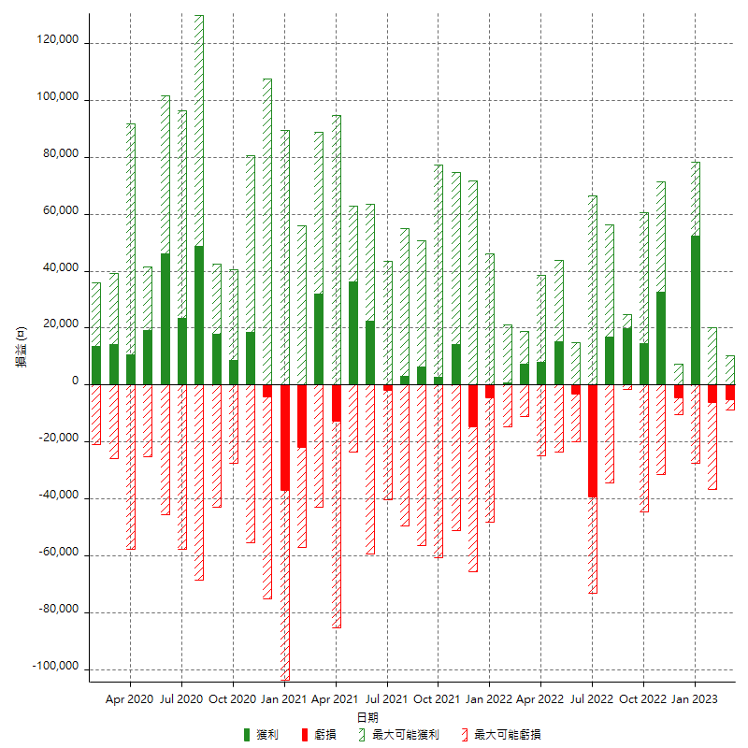

每月獲利和虧損 (%)

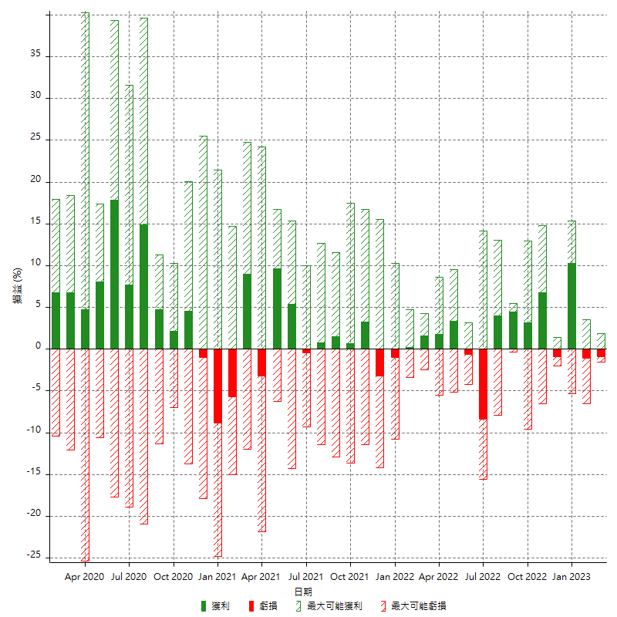

每月累積淨利

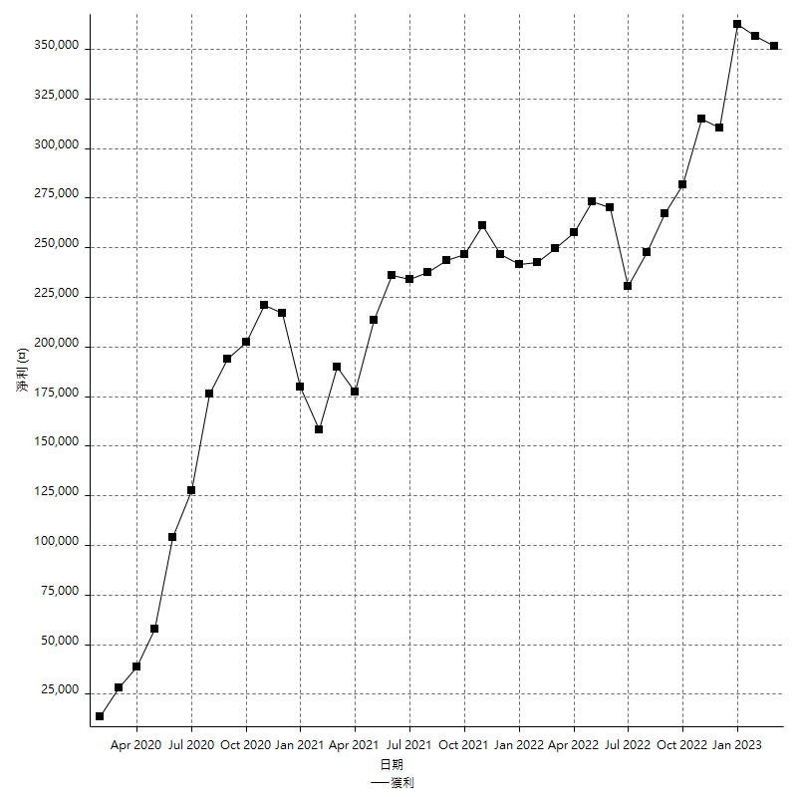

每月平均獲利

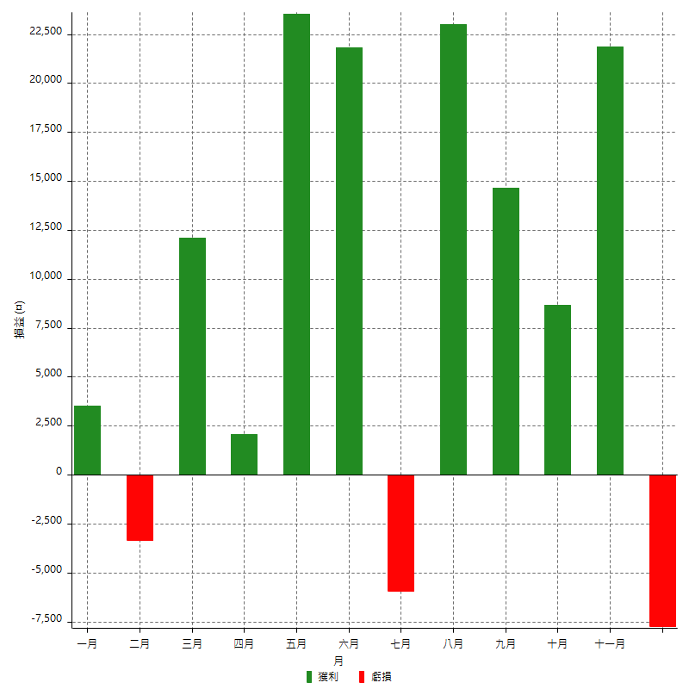

年獲利和虧損

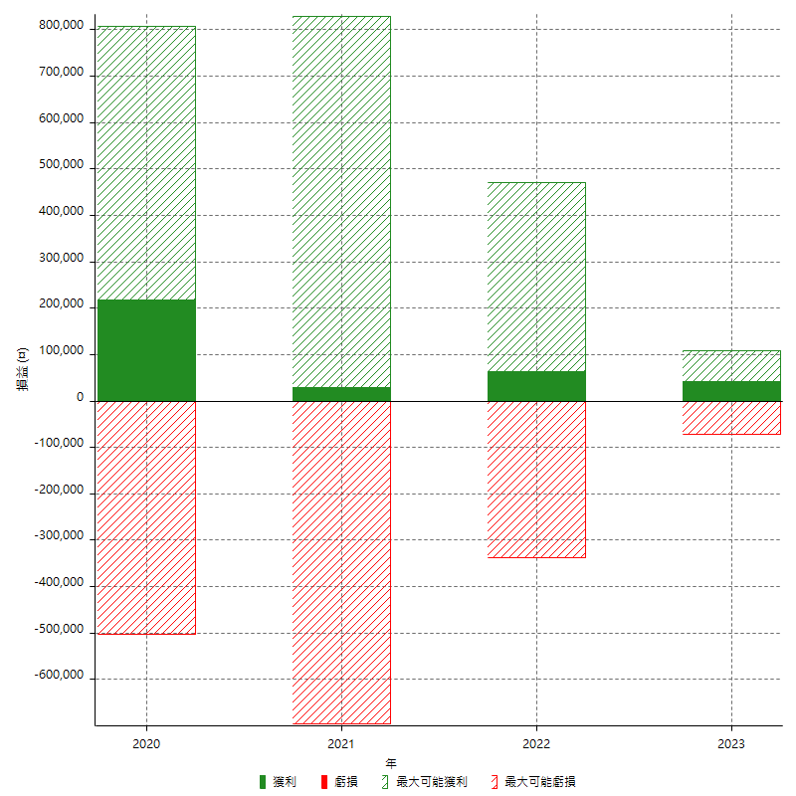

年獲利和虧損 (%)

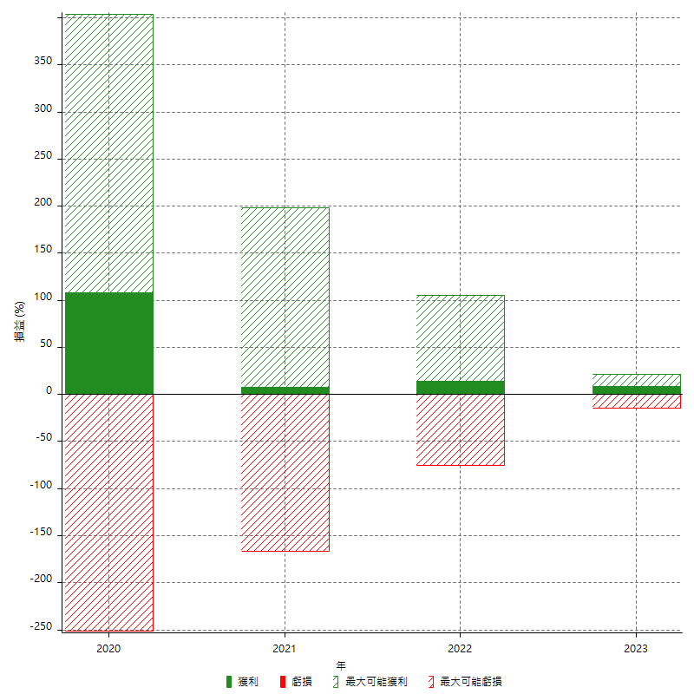

每年累積淨利

